2
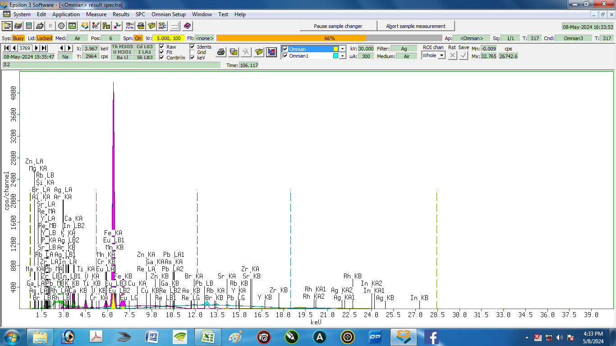

Nama Sampel : |  | S2 |  |  | Tanggal analisa: |  | 8-May-24
Costumer: | Zelika |  |  |  | Analis: | Herawati desi Putri
Email:
Elemen |  |  | Geology |  |  | Oxides |  |  | LIBS Results (S2)
Compound | Conc | Unit | Compound | Conc | Unit | Compound | Conc | Unit | Element | Conc % | Unit
Ag | 0.546 | % | Ag | 0.277 | % | In2O3 | 0.062 | % | Ag | 0.984 | % | 0.438
Al | 13.747 | % | Al2O3 | 16.763 | % | Al2O3 | 16.665 | % | Al | 8.064 | % | 5.683
As | 0.009 | % | As | 0.003 | % | As2O3 | 0.005 | % | As | 0.108 | % | 0.099
Br | 0.144 | % | Br | 0.056 | % | Rb2O | 0.011 | % | Br | 0.033 | % | 0.111
Ca | 9.685 | % | CaO | 6.64 | % | CaO | 6.577 | % | Ca | 12.276 | % | 2.591
 |  |  |  |  |  |  |  |  | Cl | 0.043 | % | 0.043
Cr | 0.009 | % | Cr | 0.004 | % | Cr2O3 | 0.006 | % | Cr | 0.001 | % | 0.008
Cu | 0.051 | % | Cu | 0.02 | % | CuO | 0.025 | % | Cu | 0.031 | % | 0.020
Eu | 0.309 | % | Pb | 0.007 | % | PbO | 0.007 | % | Eu | 0.054 | % | 0.255
Fe | 22.904 | % | Fe2O3 | 14.232 | % | Fe2O3 | 14.074 | % | Fe | 22.934 | % | 0.030
Ga | 0.019 | % | Ga | 0.008 | % | Ga2O3 | 0.01 | % | Ga | 0.004 | % | 0.015
In | 0.105 | % | In | 0.051 | % | Eu2O3 | 0.155 | % | In | 0.001 | % | 0.104
K | 2.358 | % | K2O | 1.436 | % | K2O | 1.423 | % | K | 2.133 | % | 0.225
 |  |  |  |  |  |  |  |  | Li | 0.034 | % | 0.034
Mg | 0.696 | % | MgO | 0.783 | % | MgO | 0.779 | % | Mg | 5.621 | % | 4.925
Mn | 0.638 | % | Mn | 0.282 | % | MnO | 0.361 | % | Mn | 1.830 | % | 1.192
Na | 0 | % | Na2O | 0 | % | Na2O | 0 | % | Na | 0.112 | % | 0.112
P | 4.461 | % | P2O5 | 5.411 | % | P2O5 | 5.365 | % | P | 3.123 | % | 1.338
Pb | 0.018 | % | Re | 0 | % | Re | 0 | % | Pb | 0.013 | % | 0.005
Rb | 0.027 | % | Rb | 0.01 | % | SrO | 0.104 | % | Rb | 0.071 | % | 0.044
Re | 0 | % | Eu | 0.136 | % | Br | 0.055 | % | Re | 0.000 | % | 0.000
Si | 41.91 | % | SiO2 | 52.819 | % | SiO2 | 52.449 | % | Si | 40.463 | % | 1.447
Sr | 0.229 | % | Sr | 0.089 | % | Y2O3 | 0.01 | % | Sr | 0.245 | % | 0.016
Ti | 1.815 | % | Ti | 0.843 | % | TiO2 | 1.392 | % | Ti | 1.097 | % | 0.718
V | 0.067 | % | V | 0.03 | % | V2O5 | 0.054 | % | V | 0.276 | % | 0.209
Y | 0.021 | % | Y | 0.008 | % | ZrO2 | 0.065 | % | Y | 0.077 | % | 0.056
Zn | 0.109 | % | Zn | 0.043 | % | ZnO | 0.053 | % | Zn | 0.083 | % | 0.026
Zr | 0.125 | % | Zr | 0.048 | % | Ag2O | 0.295 | % | Zr | 0.291 | % | 0.166

3
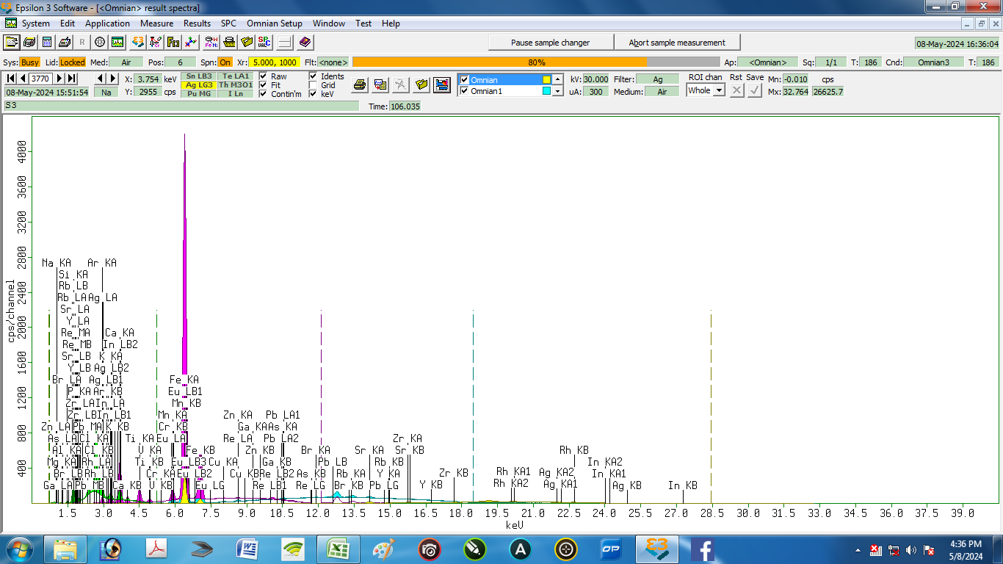

Nama Sampel : |  | S3 |  |  | Tanggal analisa: |  | 8-May-24
Costumer: | Zelika |  |  |  | Analis: | Herawati desi Putri
Email:
Elemen |  |  | Geology |  |  | Oxides |  |  | LIBS Results (S3)
Compound | Conc | Unit | Compound | Conc | Unit | Compound | Conc | Unit | Element | Conc % | Unit
Ag | 0.576 | % | Ag | 0.319 | % | Eu2O3 | 0.219 | % | Ag | 0.348 | % | 0.228
Al | 13.421 | % | Al2O3 | 17.092 | % | Al2O3 | 16.97 | % | Al | 10.607 | % | 2.814
As | 0.013 | % | As | 0.006 | % | Rb2O | 0.019 | % | As | 0.020 | % | 0.007
Br | 0.049 | % | Br | 0.021 | % | SrO | 0.161 | % | Br | 0.181 | % | 0.132
Ca | 12.423 | % | CaO | 9.233 | % | TiO2 | 1.724 | % | Ca | 5.576 | % | 6.847
Cl | 0.347 | % | Cl | 0.196 | % | K2O | 2.694 | % | Cl | 0.001 | % | 0.346
Cr | 0.012 | % | Cr | 0.006 | % | MnO | 0.47 | % | Cr | 0.004 | % | 0.008
Cu | 0.066 | % | Cu | 0.028 | % | ZnO | 0.067 | % | Cu | 0.806 | % | 0.740
Eu | 0.399 | % | Pb | 0.011 | % | Cl | 0.194 | % | Eu | 0.051 | % | 0.348
Fe | 27.916 | % | Fe2O3 | 18.899 | % | CuO | 0.035 | % | Fe | 22.910 | % | 5.006
Ga | 0.027 | % | Ga | 0.012 | % | As2O3 | 0.007 | % | Ga | 0.001 | % | 0.026
In | 0.144 | % | In | 0.076 | % | PbO | 0.011 | % | In | 0.020 | % | 0.124
K | 4.106 | % | K2O | 2.723 | % | CaO | 9.126 | % | K | 2.775 | % | 1.331
 |  |  |  |  |  |  |  |  | Li | 0.028 | % | 0.028
Mg | 0 | % | MgO | 0 | % | MgO | 0 | % | Mg | 10.428 | % | 10.428
Mn | 0.767 | % | Mn | 0.369 | % | Fe2O3 | 18.638 | % | Mn | 2.166 | % | 1.399
Na | 0 | % | Na2O | 0 | % | Na2O | 0 | % | Na | 0.081 | % | 0.081
P | 4.479 | % | P2O5 | 5.959 | % | P2O5 | 5.9 | % | P | 5.907 | % | 1.428
Pb | 0.025 | % | Re | 0 | % | Re | 0 | % | Pb | 0.023 | % | 0.002
Rb | 0.041 | % | Rb | 0.018 | % | Y2O3 | 0.016 | % | Rb | 0.025 | % | 0.016
Re | 0 | % | Eu | 0.192 | % | Br | 0.021 | % | Re | 0.000 | % | 0.000
Si | 32.375 | % | SiO2 | 43.472 | % | SiO2 | 43.104 | % | Si | 35.172 | % | 2.797
Sr | 0.322 | % | Sr | 0.138 | % | ZrO2 | 0.102 | % | Sr | 0.121 | % | 0.201
Ti | 2.078 | % | Ti | 1.047 | % | V2O5 | 0.067 | % | Ti | 0.673 | % | 1.405
V | 0.078 | % | V | 0.038 | % | Cr2O3 | 0.009 | % | V | 1.383 | % | 1.305
Y | 0.029 | % | Y | 0.012 | % | Ag2O | 0.339 | % | Y | 0.154 | % | 0.125
Zn | 0.127 | % | Zn | 0.055 | % | Ga2O3 | 0.016 | % | Zn | 0.000 | % | 0.127
Zr | 0.18 | % | Zr | 0.077 | % | In2O3 | 0.091 | % | Zr | 0.538 | % | 0.358

4
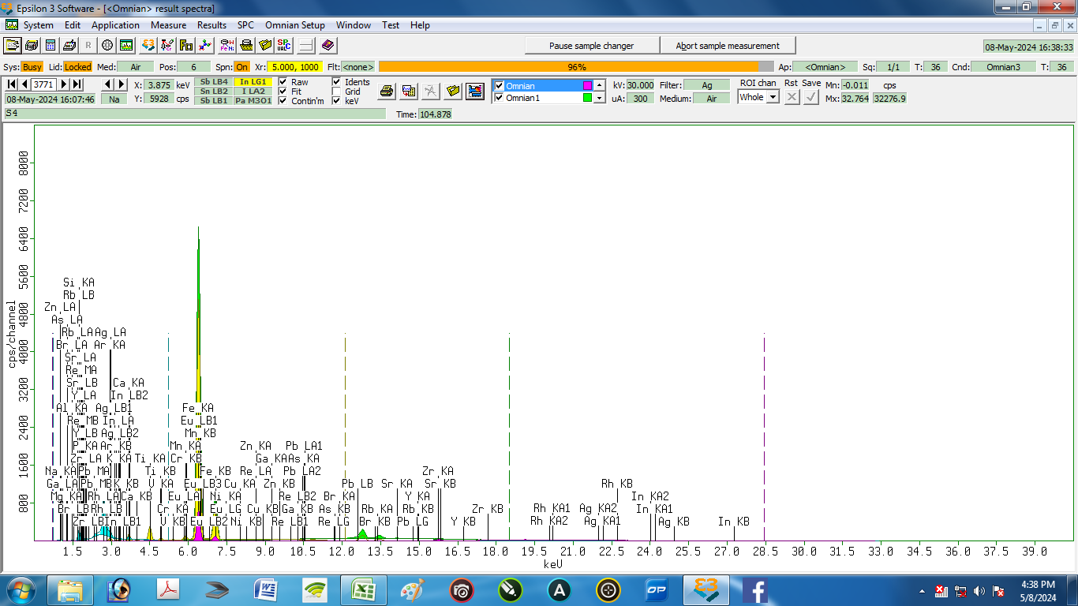

Nama Sampel : |  | S4 |  |  | Tanggal analisa: |  | 8-May-24
Costumer: | Zelika |  |  |  | Analis: | Herawati desi Putri
Email:
Elemen |  |  | Geology |  |  | Oxides |  |  | LIBS Results (S4)
Compound | Conc | Unit | Compound | Conc | Unit | Compound | Conc | Unit | Element | Conc % | Unit
Ag | 0.857 | % | Ag | 0.468 | % | In2O3 | 0 | % | Ag | 2.349 | % | 1.492
Al | 9.498 | % | Al2O3 | 11.741 | % | Al2O3 | 11.614 | % | Al | 6.877 | % | 2.621
As | 0 | % | As | 0 | % | As2O3 | 0 | % | As | 2.080 | % | 2.080
Br | 0.029 | % | Br | 0.012 | % | Rb2O | 0.007 | % | Br | 0.045 | % | 0.016
Ca | 3.459 | % | CaO | 2.592 | % | CaO | 2.55 | % | Ca | 1.988 | % | 1.471
 |  |  |  |  |  |  |  |  | Cl | 0.203 | % | 0.203
Cr | 0.063 | % | Cr | 0.033 | % | Cr2O3 | 0.047 | % | Cr | 0.008 | % | 0.055
Cu | 0.045 | % | Cu | 0.019 | % | CuO | 0.023 | % | Cu | 1.123 | % | 1.078
Eu | 0.362 | % | Pb | 0.016 | % | PbO | 0.017 | % | Eu | 0.228 | % | 0.134
Fe | 36.595 | % | Fe2O3 | 24.846 | % | Fe2O3 | 24.366 | % | Fe | 23.075 | % | 13.520
Ga | 0.018 | % | Ga | 0.008 | % | Ga2O3 | 0.01 | % | Ga | 0.166 | % | 0.148
In | 0 | % | In | 0 | % | Eu2O3 | 0.203 | % | In | 0.000 | % | 0.000
K | 0.893 | % | K2O | 0.588 | % | K2O | 0.579 | % | K | 1.268 | % | 0.375
 |  |  |  |  |  |  |  |  | Li | 0.037 | % | 0.037
Mg | 1.229 | % | MgO | 1.381 | % | MgO | 1.368 | % | Mg | 1.280 | % | 0.051
Mn | 0.439 | % | Mn | 0.212 | % | MnO | 0.269 | % | Mn | 0.817 | % | 0.378
Na | 0 | % | Na2O | 0 | % | Na2O | 0 | % | Na | 0.362 | % | 0.362
Ni | 0.043 | % | Ni | 0.017 | % | NiO | 0.021 | % | Ni | 3.324 | % | 3.281
P | 3.151 | % | P2O5 | 4.103 | % | P2O5 | 4.043 | % | P | 2.641 | % | 0.510
Pb | 0.039 | % | Re | 0 | % | Re | 0 | % | Pb | 1.042 | % | 1.003
Rb | 0.016 | % | Rb | 0.007 | % | SrO | 0.04 | % | Rb | 0.182 | % | 0.166
Re | 0 | % | Eu | 0.178 | % | Br | 0.012 | % | Re | 0.000 | % | 0.000
Si | 39.196 | % | SiO2 | 51.726 | % | SiO2 | 51.089 | % | Si | 34.265 | % | 4.931
Sr | 0.082 | % | Sr | 0.035 | % | Y2O3 | 0.011 | % | Sr | 0.776 | % | 0.694
Ti | 3.372 | % | Ti | 1.748 | % | TiO2 | 2.866 | % | Ti | 7.290 | % | 3.918
V | 0.123 | % | V | 0.062 | % | V2O5 | 0.108 | % | V | 0.684 | % | 0.561
Y | 0.022 | % | Y | 0.009 | % | ZrO2 | 0.216 | % | Y | 0.927 | % | 0.905
Zn | 0.084 | % | Zn | 0.036 | % | ZnO | 0.043 | % | Zn | 2.613 | % | 2.529
Zr | 0.387 | % | Zr | 0.164 | % | Ag2O | 0.495 | % | Zr | 4.350 | % | 3.963

5
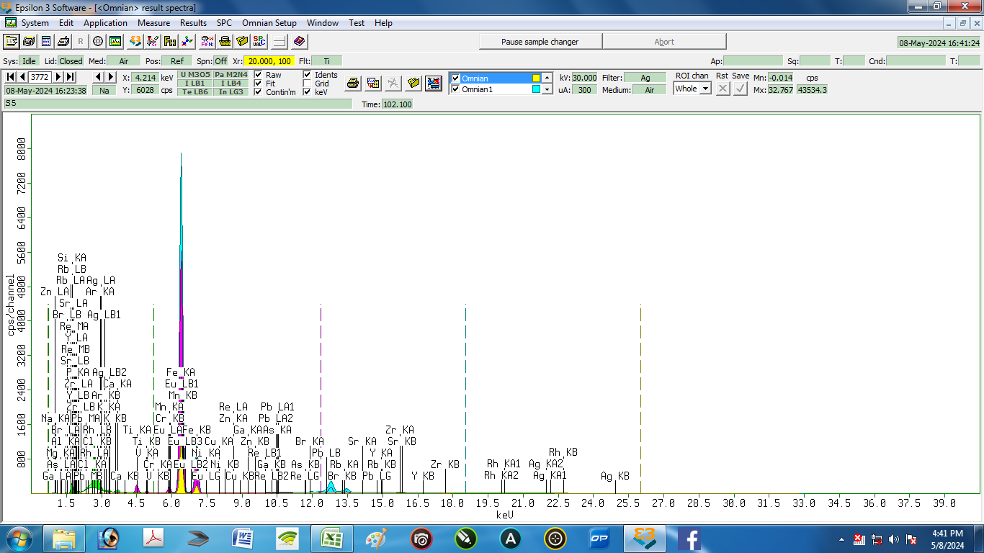

Nama Sampel : |  | S5 |  |  | Tanggal analisa: |  | 8-May-24
Costumer: | Zelika |  |  |  | Analis: | Herawati desi Putri
Email:
Elemen |  |  | Geology |  |  | Oxides |  |  | LIBS Results (S5)
Compound | Conc | Unit | Compound | Conc | Unit | Compound | Conc | Unit | Element | Conc % | Unit
Ag | 1.195 | % | Ag | 0.741 | % | PbO | 0.034 | % | Ag | 0.605 | % | 0.590
Al | 7.418 | % | Al2O3 | 9.745 | % | Al2O3 | 9.639 | % | Al | 1.553 | % | 5.865
As | 0 | % | As | 0 | % | Rb2O | 0.008 | % | As | 0.071 | % | 0.071
Br | 0.128 | % | Br | 0.064 | % | SrO | 0.042 | % | Br | 0.004 | % | 0.124
Ca | 2.359 | % | CaO | 2.007 | % | TiO2 | 2.589 | % | Ca | 3.069 | % | 0.710
Cl | 0.06 | % | Cl | 0.038 | % | K2O | 0.745 | % | Cl | 0.002 | % | 0.058
Cr | 0.068 | % | Cr | 0.04 | % | MnO | 0.681 | % | Cr | 0.001 | % | 0.067
Cu | 0.034 | % | Cu | 0.017 | % | ZnO | 0.045 | % | Cu | 2.517 | % | 2.483
Eu | 0.659 | % | Pb | 0.032 | % | Cl | 0.038 | % | Eu | 0.003 | % | 0.656
Fe | 53.802 | % | Fe2O3 | 42.081 | % | NiO | 0.015 | % | Fe | 41.022 | % | 12.780
Ga | 0.015 | % | Ga | 0.007 | % | As2O3 | 0 | % | Ga | 0.020 | % | 0.005
K | 1.015 | % | K2O | 0.756 | % | CaO | 1.977 | % | K | 0.073 | % | 0.942
 |  |  |  |  |  |  |  |  | Li | 0.009 | % | 0.009
Mg | 0 | % | MgO | 0 | % | MgO | 0 | % | Mg | 2.748 | % | 2.748
Mn | 0.963 | % | Mn | 0.538 | % | Fe2O3 | 41.298 | % | Mn | 1.610 | % | 0.647
Na | 0 | % | Na2O | 0 | % | Na2O | 0 | % | Na | 0.054 | % | 0.054
Ni | 0.028 | % | Ni | 0.012 | % | CuO | 0.021 | % | Ni | 2.408 | % | 2.380
P | 2.579 | % | P2O5 | 3.8 | % | P2O5 | 3.749 | % | P | 0.056 | % | 2.523
Pb | 0.064 | % | Re | 0 | % | Re | 0 | % | Pb | 0.992 | % | 0.928
Rb | 0.016 | % | Rb | 0.008 | % | Y2O3 | 0.011 | % | Rb | 0.011 | % | 0.005
Re | 0 | % | Eu | 0.397 | % | Br | 0.063 | % | Re | 0.000 | % | 0.000
Si | 26.283 | % | SiO2 | 37.798 | % | SiO2 | 37.348 | % | Si | 38.547 | % | 12.264
Sr | 0.072 | % | Sr | 0.036 | % | ZrO2 | 0.212 | % | Sr | 0.030 | % | 0.042
Ti | 2.656 | % | Ti | 1.577 | % | V2O5 | 0.175 | % | Ti | 0.761 | % | 1.895
V | 0.171 | % | V | 0.1 | % | Cr2O3 | 0.057 | % | V | 0.184 | % | 0.013
Y | 0.018 | % | Y | 0.009 | % | Ag2O | 0.785 | % | Y | 3.302 | % | 3.284
Zn | 0.074 | % | Zn | 0.037 | % | Ga2O3 | 0.01 | % | Zn | 0.105 | % | 0.031
Zr | 0.321 | % | Zr | 0.16 | % | Eu2O3 | 0.459 | % | Zr | 0.244 | % | 0.077

6
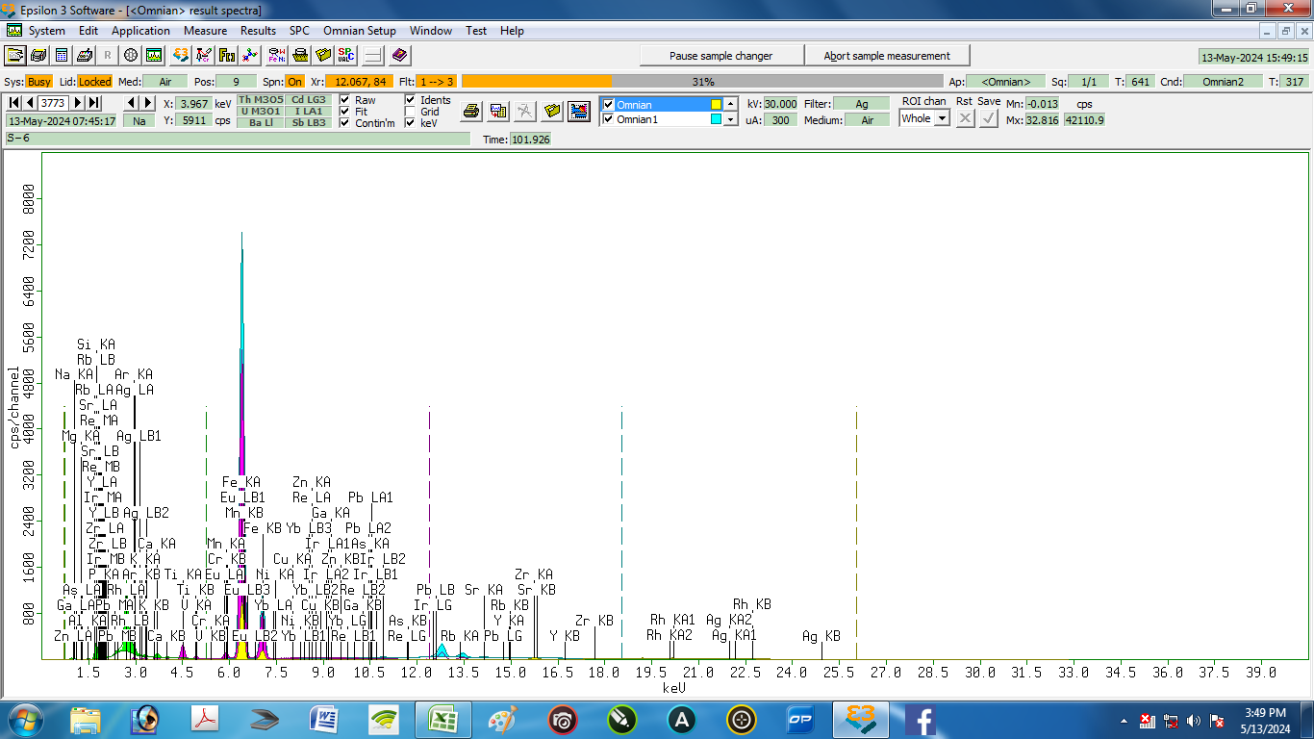

Nama Sampel : |  | S-6 |  |  | Tanggal analisa: |  | 13-May-24
Costumer: | Zelika |  |  |  | Analis: | Herawati desi Putri
Email:
Elemen |  |  | Geology |  |  | Oxides |  |  | LIBS Results (S6)
Compound | Conc | Unit | Compound | Conc | Unit | Compound | Conc | Unit | Element | Conc % | Unit
Ag | 1.109 | % | Pb | 0.02 | % | Eu2O3 | 0.285 | % | Ag | 0.518 | % | 0.591
Al | 7.334 | % | Al2O3 | 9.196 | % | Al2O3 | 9.097 | % | Al | 1.548 | % | 5.786
As | 0 | % | As | 0 | % | As2O3 | 0 | % | As | 0.000 | % | 0.000
Ca | 2.497 | % | CaO | 1.935 | % | CaO | 1.904 | % | Ca | 3.647 | % | 1.150
Cr | 0.049 | % | Cr | 0.027 | % | Cr2O3 | 0.038 | % | Cr | 0.058 | % | 0.009
Cu | 0.029 | % | Cu | 0.013 | % | CuO | 0.016 | % | Cu | 4.929 | % | 4.900
Eu | 0.5 | % | Rh | 0 | % | Yb2O3 | 0 | % | Eu | 1.497 | % | 0.997
Fe | 41.654 | % | Fe2O3 | 29.344 | % | Fe2O3 | 28.782 | % | Fe | 38.874 | % | 2.780
Ga | 0.014 | % | Ga | 0.006 | % | Ga2O3 | 0.008 | % | Ga | 0.035 | % | 0.021
Ir | 0.001 | % | Re | 0 | % | Rh | 0 | % | Ir | 3.671 | % | 3.670
K | 1.229 | % | K2O | 0.836 | % | K2O | 0.823 | % | K | 0.110 | % | 1.119
 |  |  |  |  |  |  |  |  | Li | 0.038 | % | 0.038
Mg | 0.361 | % | MgO | 0.409 | % | MgO | 0.405 | % | Mg | 1.017 | % | 0.656
Mn | 0.668 | % | Mn | 0.337 | % | MnO | 0.427 | % | Mn | 0.298 | % | 0.370
Na | 0 | % | Na2O | 0 | % | Na2O | 0 | % | Na | 0.000 | % | 0.000
Ni | 0.02 | % | Ni | 0.008 | % | NiO | 0.009 | % | Ni | 0.007 | % | 0.013
P | 2.571 | % | P2O5 | 3.459 | % | P2O5 | 3.41 | % | P | 2.690 | % | 0.119
Pb | 0.046 | % | Ir | 0 | % | Re | 0 | % | Pb | 0.950 | % | 0.904
Rb | 0.013 | % | Rb | 0.006 | % | Rb2O | 0.006 | % | Rb | 0.020 | % | 0.007
Re | 0 | % | Yb | 0 | % | PbO | 0.021 | % | Re | 0.000 | % | 0.000
Rh | 0 | % | Ag | 0.628 | % | Ag2O | 0.665 | % | Rh | 0.000 | % | 0.000
Si | 38.101 | % | SiO2 | 51.532 | % | SiO2 | 50.908 | % | Si | 34.934 | % | 3.167
Sr | 0.075 | % | Sr | 0.033 | % | SrO | 0.038 | % | Sr | 0.174 | % | 0.099
Ti | 3.124 | % | Ti | 1.682 | % | TiO2 | 2.759 | % | Ti | 0.991 | % | 2.133
V | 0.146 | % | V | 0.077 | % | V2O5 | 0.134 | % | V | 0.221 | % | 0.075
Y | 0.017 | % | Y | 0.007 | % | Y2O3 | 0.009 | % | Y | 3.184 | % | 3.167
Yb | 0 | % | Eu | 0.251 | % | IrO2 | 0 | % | Yb | 0.000 | % | 0.000
Zn | 0.064 | % | Zn | 0.029 | % | ZnO | 0.035 | % | Zn | 0.405 | % | 0.341
Zr | 0.379 | % | Zr | 0.167 | % | ZrO2 | 0.221 | % | Zr | 0.221 | % | 0.158

7
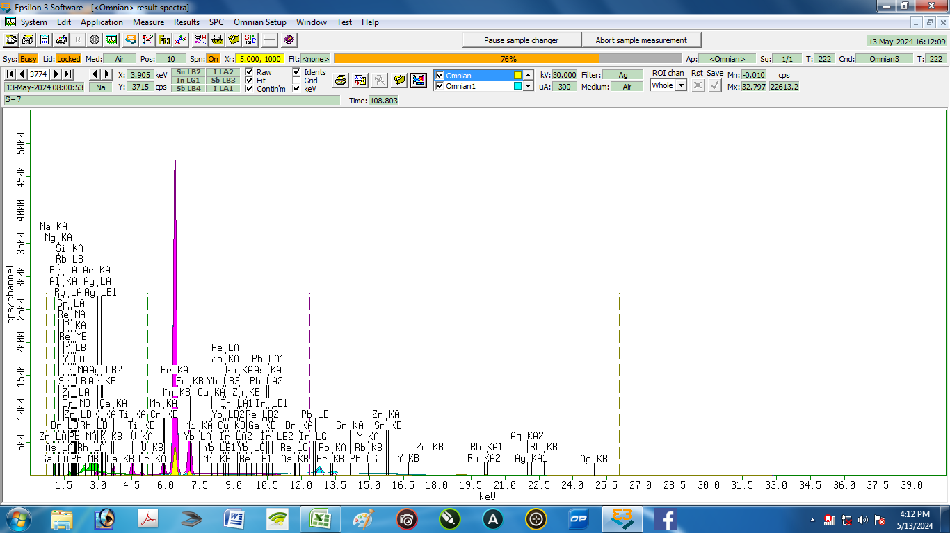

Nama Sampel : |  | S-7 |  |  | Tanggal analisa: |  | 13-May-24
Costumer: | Zelika |  |  |  | Analis: | Herawati desi Putri
Email:
Elemen |  |  | Geology |  |  | Oxides |  |  | LIBS Results (S7)
Compound | Conc | Unit | Compound | Conc | Unit | Compound | Conc | Unit | Element | Conc % | Unit
Ag | 1.397 | % | Ag | 0.9 | % | Yb2O3 | 0 | % | Ag | 0.317 | % | 1.080
Al | 4.92 | % | Al2O3 | 6.636 | % | Al2O3 | 6.539 | % | Al | 5.670 | % | 0.750
As | 0.011 | % | As | 0.006 | % | As2O3 | 0.008 | % | As | 0.259 | % | 0.248
Br | 0.013 | % | Br | 0.007 | % | Rb2O | 0.053 | % | Br | 0.010 | % | 0.003
Ca | 5.226 | % | CaO | 4.596 | % | CaO | 4.502 | % | Ca | 7.157 | % | 1.931
 |  |  |  |  |  |  |  |  | Cl | 0.079 | % | 0.079
Cr | 0.02 | % | Cr | 0.012 | % | Cr2O3 | 0.018 | % | Cr | 0.975 | % | 0.955
Cu | 0.108 | % | Cu | 0.057 | % | CuO | 0.07 | % | Cu | 0.054 | % | 0.054
Fe | 52.668 | % | Fe2O3 | 42.92 | % | Fe2O3 | 41.836 | % | Fe | 50.810 | % | 1.858
Ga | 0.041 | % | Ga | 0.022 | % | Ga2O3 | 0.028 | % | Ga | 0.015 | % | 0.026
Ir | 0 | % | Re | 0 | % | Br | 0.007 | % | Ir | 0.000 | % | 0.000
K | 2.643 | % | K2O | 2.045 | % | K2O | 2.005 | % | K | 0.508 | % | 2.135
 |  |  |  |  |  |  |  |  | Li | 0.038 | % | 0.038
Mg | 1.389 | % | MgO | 1.676 | % | MgO | 1.653 | % | Mg | 0.439 | % | 0.950
Mn | 2.172 | % | Mn | 1.261 | % | MnO | 1.589 | % | Mn | 1.024 | % | 1.148
Na | 0 | % | Na2O | 0 | % | Na2O | 0 | % | Na | 0.361 | % | 0.361
Ni | 0.035 | % | Ni | 0.018 | % | NiO | 0.023 | % | Ni | 0.677 | % | 0.642
P | 4.17 | % | P2O5 | 6.423 | % | P2O5 | 6.311 | % | P | 4.777 | % | 0.607
Pb | 0.054 | % | Ir | 0 | % | Re | 0 | % | Pb | 0.035 | % | 0.019
Rb | 0.096 | % | Rb | 0.05 | % | SrO | 0.117 | % | Rb | 0.083 | % | 0.013
Re | 0 | % | Yb | 0 | % | PbO | 0.03 | % | Re | 0.000 | % | 0.000
Si | 20.568 | % | SiO2 | 30.679 | % | SiO2 | 30.197 | % | Si | 18.632 | % | 1.936
Sr | 0.194 | % | Sr | 0.102 | % | Y2O3 | 0.026 | % | Sr | 0.293 | % | 0.099
Ti | 3.49 | % | Ti | 2.135 | % | TiO2 | 3.483 | % | Ti | 5.088 | % | 1.598
V | 0.161 | % | V | 0.096 | % | V2O5 | 0.168 | % | V | 0.743 | % | 0.582
Y | 0.04 | % | Y | 0.021 | % | ZrO2 | 0.238 | % | Y | 0.324 | % | 0.284
Yb | 0 | % | Pb | 0.028 | % | IrO2 | 0 | % | Yb | 0.000 | % | 0.000
Zn | 0.24 | % | Zn | 0.127 | % | ZnO | 0.153 | % | Zn | 0.240 | % | 0.000
Zr | 0.345 | % | Zr | 0.182 | % | Ag2O | 0.948 | % | Zr | 1.392 | % | 1.047

8
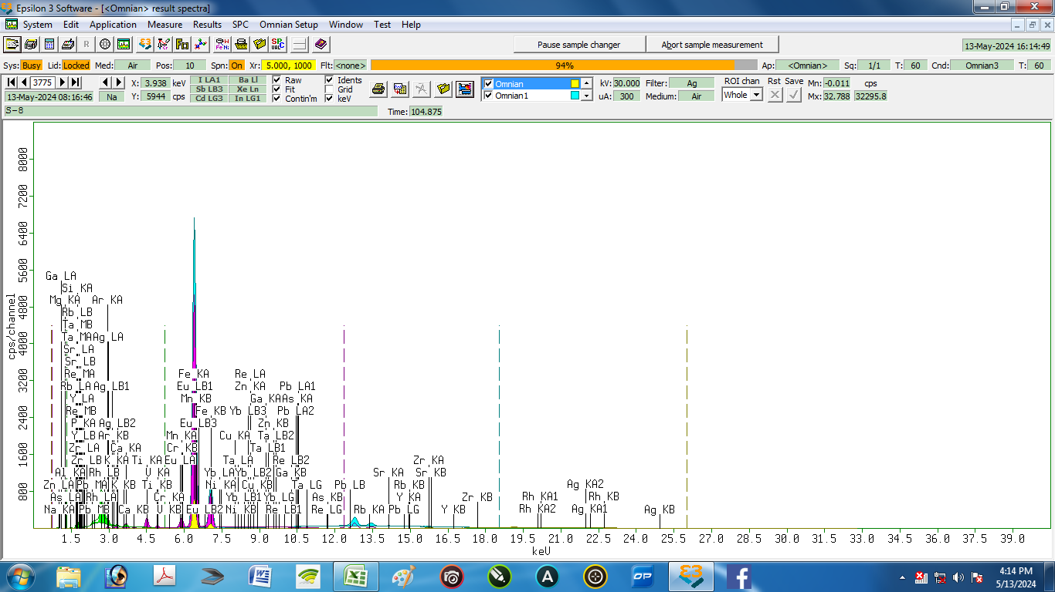

Nama Sampel : |  | S-8 |  |  | Tanggal analisa: |  | 13-May-24
Costumer: | Zelika |  |  |  | Analis: | Herawati desi Putri
Email:
Elemen |  |  | Geology |  |  | Oxides |  |  | LIBS Results (S8)
Compound | Conc | Unit | Compound | Conc | Unit | Compound | Conc | Unit | Element | Conc % | Unit
Ag | 1.208 | % | Ag | 0.683 | % | Ag2O | 0.723 | % | Ag | 0.118 | % | 1.090
Al | 13.084 | % | Al2O3 | 16.458 | % | Al2O3 | 16.282 | % | Al | 20.719 | % | 7.635
As | 0.003 | % | As | 0.001 | % | As2O3 | 0.002 | % | As | 0.045 | % | 0.042
Ca | 3.027 | % | CaO | 2.332 | % | CaO | 2.295 | % | Ca | 2.448 | % | 0.579
Cr | 0.016 | % | Cr | 0.008 | % | Cr2O3 | 0.012 | % | Cr | 0.151 | % | 0.135
Cu | 0.066 | % | Cu | 0.029 | % | CuO | 0.036 | % | Cu | 0.873 | % | 0.807
Eu | 0.743 | % | Ta | 0 | % | Eu2O3 | 0.418 | % | Eu | 0.000 | % | 0.743
Fe | 38.105 | % | Fe2O3 | 26.799 | % | Fe2O3 | 26.29 | % | Fe | 40.538 | % | 2.433
Ga | 0.026 | % | Ga | 0.011 | % | Ga2O3 | 0.015 | % | Ga | 0.098 | % | 0.072
K | 2.198 | % | K2O | 1.493 | % | K2O | 1.47 | % | K | 0.081 | % | 2.117
 |  |  |  |  |  |  |  |  | Li | 0.022 | % | 0.022
Mg | 0 | % | MgO | 0 | % | MgO | 0 | % | Mg | 0.862 | % | 0.862
Mn | 1.333 | % | Mn | 0.671 | % | MnO | 0.851 | % | Mn | 0.187 | % | 1.146
Na | 0 | % | Na2O | 0 | % | Na2O | 0 | % | Na | 0.000 | % | 0.000
Ni | 0 | % | Ni | 0 | % | NiO | 0 | % | Ni | 0.178 | % | 0.178
P | 2.885 | % | P2O5 | 3.88 | % | P2O5 | 3.825 | % | P | 0.073 | % | 2.812
Pb | 0.04 | % | Re | 0.001 | % | Re | 0.001 | % | Pb | 0.027 | % | 0.013
Rb | 0.052 | % | Rb | 0.023 | % | Rb2O | 0.025 | % | Rb | 0.004 | % | 0.048
Re | 0.002 | % | Yb | 0 | % | PbO | 0.019 | % | Re | 1.511 | % | 1.509
Si | 33.815 | % | SiO2 | 45.448 | % | SiO2 | 44.892 | % | Si | 29.872 | % | 3.943
Sr | 0.092 | % | Sr | 0.041 | % | SrO | 0.047 | % | Sr | 0.090 | % | 0.002
Ta | 0 | % | Eu | 0.368 | % | Ta2O5 | 0 | % | Ta | 0.000 | % | 0.000
Ti | 2.847 | % | Ti | 1.523 | % | TiO2 | 2.499 | % | Ti | 0.868 | % | 1.979
V | 0.114 | % | V | 0.059 | % | V2O5 | 0.104 | % | V | 0.142 | % | 0.028
Y | 0.016 | % | Y | 0.007 | % | Y2O3 | 0.009 | % | Y | 0.206 | % | 0.190
Yb | 0 | % | Pb | 0.018 | % | Yb2O3 | 0 | % | Yb | 0.000 | % | 0.000
Zn | 0.139 | % | Zn | 0.062 | % | ZnO | 0.075 | % | Zn | 0.270 | % | 0.131
Zr | 0.191 | % | Zr | 0.084 | % | ZrO2 | 0.111 | % | Zr | 0.615 | % | 0.424

9
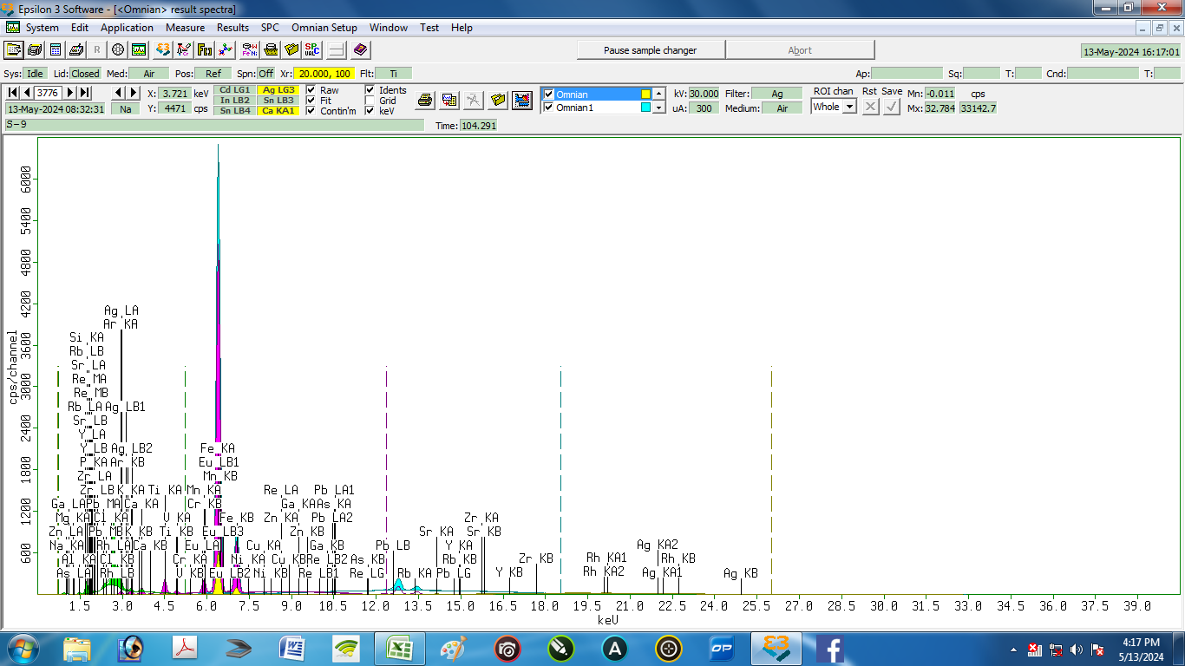

Nama Sampel : |  | S-9 |  |  | Tanggal analisa: |  | 13-May-24
Costumer: | Zelika |  |  |  | Analis: | Herawati desi Putri
Email:
Elemen |  |  | Geology |  |  | Oxides |  |  | LIBS Results (S9)
Compound | Conc | Unit | Compound | Conc | Unit | Compound | Conc | Unit | Element | Conc % | Unit
Ag | 1.218 | % | Ag | 0.702 | % | Eu2O3 | 0.471 | % | Ag | 0.848 | % | 0.370
Al | 16.136 | % | Al2O3 | 20.507 | % | Al2O3 | 20.295 | % | Al | 7.089 | % | 9.047
As | 0.006 | % | As | 0.003 | % | Rb2O | 0.026 | % | As | 0.079 | % | 0.073
Ca | 2.694 | % | CaO | 2.117 | % | TiO2 | 2.369 | % | Ca | 3.466 | % | 0.772
Cl | 0.261 | % | Cl | 0.154 | % | K2O | 1.398 | % | Cl | 0.117 | % | 0.144
Cr | 0.017 | % | Cr | 0.009 | % | MnO | 0.838 | % | Cr | 0.622 | % | 0.605
Cu | 0.077 | % | Cu | 0.035 | % | ZnO | 0.092 | % | Cu | 3.500 | % | 3.423
Eu | 0.814 | % | Pb | 0.019 | % | PbO | 0.021 | % | Eu | 0.000 | % | 0.814
Fe | 40.131 | % | Fe2O3 | 28.854 | % | NiO | 0 | % | Fe | 50.011 | % | 9.880
Ga | 0.035 | % | Ga | 0.016 | % | As2O3 | 0.003 | % | Ga | 0.132 | % | 0.097
 |  |  |  |  |  |  |  |  | Ir | 1.766 | % | 1.766
K | 2.051 | % | K2O | 1.419 | % | CaO | 2.084 | % | K | 0.115 | % | 1.936
 |  |  |  |  |  |  |  |  | Li | 0.080 | % | 0.080
Mg | 0 | % | MgO | 0 | % | MgO | 0 | % | Mg | 0.568 | % | 0.568
Mn | 1.283 | % | Mn | 0.66 | % | Fe2O3 | 28.323 | % | Mn | 0.149 | % | 1.134
Na | 0 | % | Na2O | 0 | % | Na2O | 0 | % | Na | 0.000 | % | 0.000
Ni | 0.006 | % | Ni | 0 | % | CuO | 0.043 | % | Ni | 0.229 | % | 0.223
P | 3.394 | % | P2O5 | 4.656 | % | P2O5 | 4.592 | % | P | 0.135 | % | 3.259
Pb | 0.043 | % | Re | 0 | % | Re | 0 | % | Pb | 2.347 | % | 2.304
Rb | 0.055 | % | Rb | 0.025 | % | SrO | 0.057 | % | Rb | 0.028 | % | 0.027
Re | 0 | % | Eu | 0.414 | % | Cl | 0.151 | % | Re | 0.182 | % | 0.182
Si | 28.503 | % | SiO2 | 38.671 | % | SiO2 | 38.208 | % | Si | 25.167 | % | 3.336
Sr | 0.109 | % | Sr | 0.049 | % | Y2O3 | 0.013 | % | Sr | 0.082 | % | 0.027
Ti | 2.639 | % | Ti | 1.443 | % | V2O5 | 0.097 | % | Ti | 0.570 | % | 2.069
V | 0.104 | % | V | 0.055 | % | Cr2O3 | 0.013 | % | V | 0.047 | % | 0.057
Y | 0.023 | % | Y | 0.01 | % | ZrO2 | 0.141 | % | Y | 2.362 | % | 2.339
Zn | 0.166 | % | Zn | 0.076 | % | Ga2O3 | 0.021 | % | Zn | 0.086 | % | 0.080
Zr | 0.237 | % | Zr | 0.107 | % | Ag2O | 0.743 | % | Zr | 0.221 | % | 0.016

10
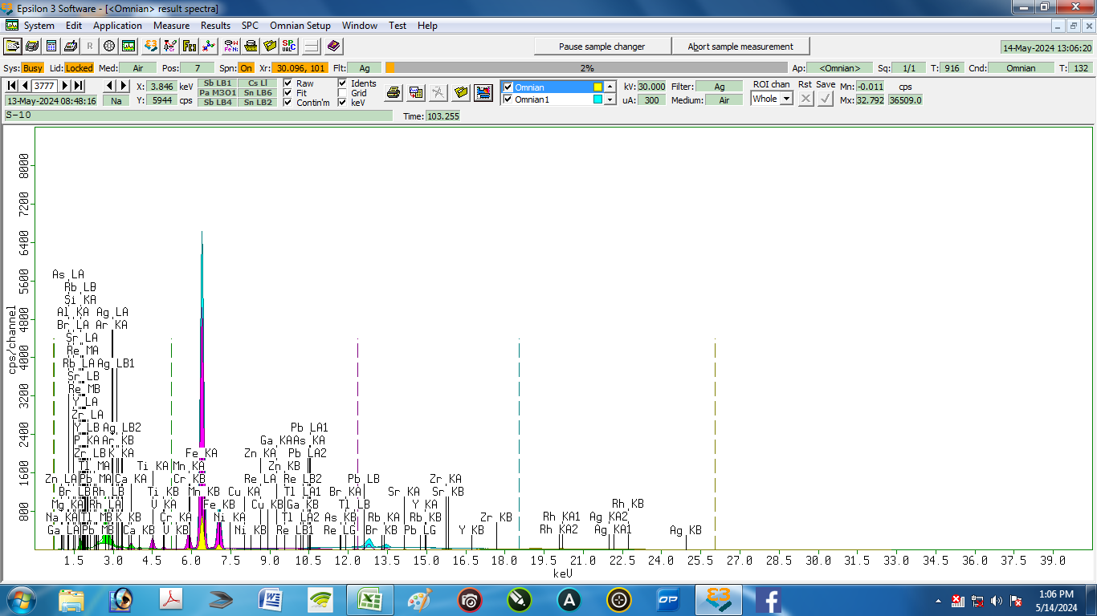

Nama Sampel : |  | S-10 |  |  | Tanggal analisa: |  | 13-May-24
Costumer: | Zelika |  |  |  | Analis: | Herawati desi Putri
Email:
Elemen |  |  | Geology |  |  | Oxides |  |  | LIBS Results (S10)
Compound | Conc | Unit | Compound | Conc | Unit | Compound | Conc | Unit | Element | Conc % | Unit
Ag | 1.084 | % | Ag | 0.606 | % | Tl2O3 | 0 | % | Ag | 0.030 | % | 1.054
Al | 11.718 | % | Al2O3 | 14.644 | % | Al2O3 | 14.475 | % | Al | 23.592 | % | 11.874
As | 0 | % | As | 0 | % | As2O3 | 0 | % | As | 0.022 | % | 0.022
Br | 0.015 | % | Br | 0.006 | % | Rb2O | 0.02 | % | Br | 0.000 | % | 0.015
Ca | 3.759 | % | CaO | 2.862 | % | CaO | 2.813 | % | Ca | 1.528 | % | 2.231
 |  |  |  |  |  |  |  |  | Cl | 0.005 | % | 0.005
Cr | 0.01 | % | Cr | 0.005 | % | Cr2O3 | 0.008 | % | Cr | 3.257 | % | 3.247
Cu | 0.05 | % | Cu | 0.022 | % | CuO | 0.027 | % | Cu | 0.004 | % | 0.046
 |  |  |  |  |  |  |  |  | Eu | 0.899 | % | 0.899
Fe | 35.738 | % | Fe2O3 | 24.754 | % | Fe2O3 | 24.242 | % | Fe | 35.580 | % | 0.158
Ga | 0.021 | % | Ga | 0.009 | % | Ga2O3 | 0.012 | % | Ga | 0.065 | % | 0.044
K | 1.588 | % | K2O | 1.065 | % | K2O | 1.048 | % | K | 0.033 | % | 1.555
 |  |  |  |  |  |  |  |  | Li | 0.014 | % | 0.014
Mg | 1.181 | % | MgO | 1.339 | % | MgO | 1.325 | % | Mg | 0.827 | % | 0.354
Mn | 2.639 | % | Mn | 1.306 | % | MnO | 1.653 | % | Mn | 0.593 | % | 2.046
Na | 0 | % | Na2O | 0 | % | Na2O | 0 | % | Na | 0.000 | % | 0.000
Ni | 0.021 | % | Ni | 0.009 | % | NiO | 0.012 | % | Ni | 0.046 | % | 0.025
P | 2.725 | % | P2O5 | 3.616 | % | P2O5 | 3.56 | % | P | 0.981 | % | 1.744
Pb | 0.041 | % | Re | 0 | % | Re | 0 | % | Pb | 0.081 | % | 0.040
Rb | 0.044 | % | Rb | 0.019 | % | SrO | 0.05 | % | Rb | 0.003 | % | 0.041
Re | 0.001 | % | Tl | 0 | % | PbO | 0.019 | % | Re | 0.032 | % | 0.031
Si | 35.918 | % | SiO2 | 47.947 | % | SiO2 | 47.313 | % | Si | 27.859 | % | 8.059
Sr | 0.1 | % | Sr | 0.043 | % | Y2O3 | 0.017 | % | Sr | 0.057 | % | 0.043
Ti | 2.855 | % | Ti | 1.504 | % | TiO2 | 2.464 | % | Ti | 0.190 | % | 2.665
Tl | 0 | % | Pb | 0.018 | % | Br | 0.006 | % | Tl | 0.000 | % | 0.000
V | 0.122 | % | V | 0.063 | % | V2O5 | 0.11 | % | V | 0.066 | % | 0.056
Y | 0.032 | % | Y | 0.014 | % | ZrO2 | 0.11 | % | Y | 3.904 | % | 3.872
Zn | 0.146 | % | Zn | 0.064 | % | ZnO | 0.078 | % | Zn | 0.006 | % | 0.140
Zr | 0.192 | % | Zr | 0.083 | % | Ag2O | 0.64 | % | Zr | 0.326 | % | 0.134

11
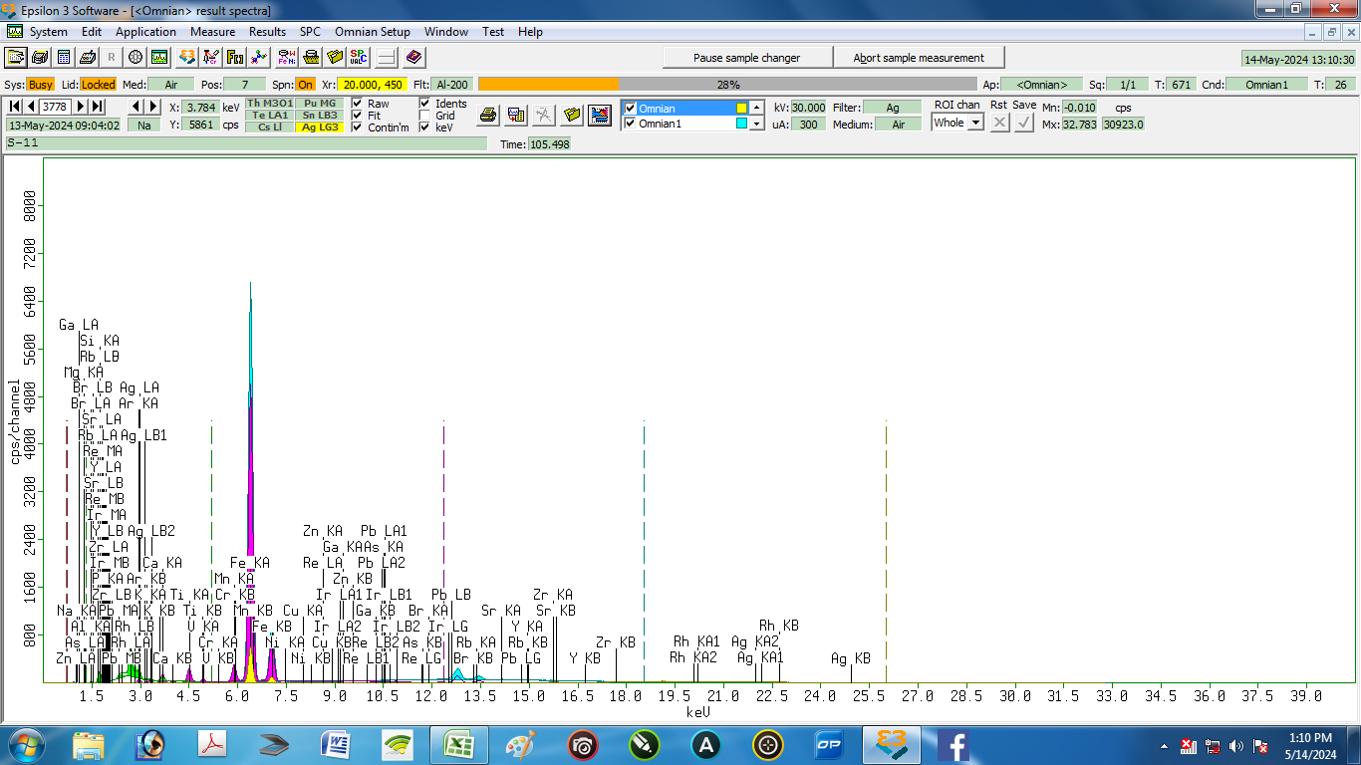

Nama Sampel : |  | S-11 |  |  | Tanggal analisa: |  | 13-May-24
Costumer: | Zelika |  |  |  | Analis: | Herawati desi Putri
Email:
Elemen |  |  | Geology |  |  | Oxides |  |  | LIBS Results (S11)
Compound | Conc | Unit | Compound | Conc | Unit | Compound | Conc | Unit | Element | Conc % | Unit
Ag | 1.156 | % | Ag | 0.653 | % | IrO2 | 0 | % | Ag | 0.779 | % | 0.377
Al | 12.849 | % | Al2O3 | 16.155 | % | Al2O3 | 15.972 | % | Al | 16.629 | % | 3.780
As | 0.005 | % | As | 0.002 | % | As2O3 | 0.003 | % | As | 0.904 | % | 0.899
Br | 0.012 | % | Br | 0.005 | % | Rb2O | 0.021 | % | Br | 0.046 | % | 0.034
Ca | 3.923 | % | CaO | 3.019 | % | CaO | 2.968 | % | Ca | 1.890 | % | 2.033
 |  |  |  |  |  |  |  |  | Cl | 0.083 | % | 0.083
Cr | 0.013 | % | Cr | 0.007 | % | Cr2O3 | 0.009 | % | Cr | 0.087 | % | 0.074
Cu | 0.056 | % | Cu | 0.025 | % | CuO | 0.03 | % | Cu | 0.073 | % | 0.017
Fe | 37.475 | % | Fe2O3 | 26.234 | % | Fe2O3 | 25.7 | % | Fe | 34.330 | % | 3.145
Ga | 0.025 | % | Ga | 0.011 | % | Ga2O3 | 0.014 | % | Ga | 0.022 | % | 0.003
Ir | 0 | % | Re | 0 | % | Br | 0.005 | % | Ir | 0.000 | % | 0.000
K | 1.543 | % | K2O | 1.046 | % | K2O | 1.029 | % | K | 0.797 | % | 0.746
 |  |  |  |  |  |  |  |  | Li | 0.452 | % | 0.452
Mg | 0 | % | MgO | 0 | % | MgO | 0 | % | Mg | 0.903 | % | 0.903
Mn | 2.162 | % | Mn | 1.081 | % | MnO | 1.369 | % | Mn | 2.131 | % | 0.031
Na | 0 | % | Na2O | 0 | % | Na2O | 0 | % | Na | 0.671 | % | 0.671
Ni | 0.026 | % | Ni | 0.011 | % | NiO | 0.014 | % | Ni | 0.157 | % | 0.131
P | 2.542 | % | P2O5 | 3.409 | % | P2O5 | 3.357 | % | P | 1.830 | % | 0.712
Pb | 0.035 | % | Ir | 0 | % | Re | 0 | % | Pb | 1.189 | % | 1.154
Rb | 0.045 | % | Rb | 0.02 | % | SrO | 0.051 | % | Rb | 0.139 | % | 0.094
Re | 0 | % | Pb | 0.016 | % | PbO | 0.016 | % | Re | 0.000 | % | 0.000
Si | 34.591 | % | SiO2 | 46.466 | % | SiO2 | 45.86 | % | Si | 31.365 | % | 3.226
Sr | 0.101 | % | Sr | 0.044 | % | Y2O3 | 0.019 | % | Sr | 0.767 | % | 0.666
Ti | 2.949 | % | Ti | 1.57 | % | TiO2 | 2.573 | % | Ti | 2.213 | % | 0.736
V | 0.127 | % | V | 0.066 | % | V2O5 | 0.115 | % | V | 0.216 | % | 0.089
Y | 0.035 | % | Y | 0.015 | % | ZrO2 | 0.107 | % | Y | 0.665 | % | 0.630
Zn | 0.147 | % | Zn | 0.065 | % | ZnO | 0.079 | % | Zn | 1.230 | % | 1.083
Zr | 0.184 | % | Zr | 0.081 | % | Ag2O | 0.69 | % | Zr | 0.432 | % | 0.248

12
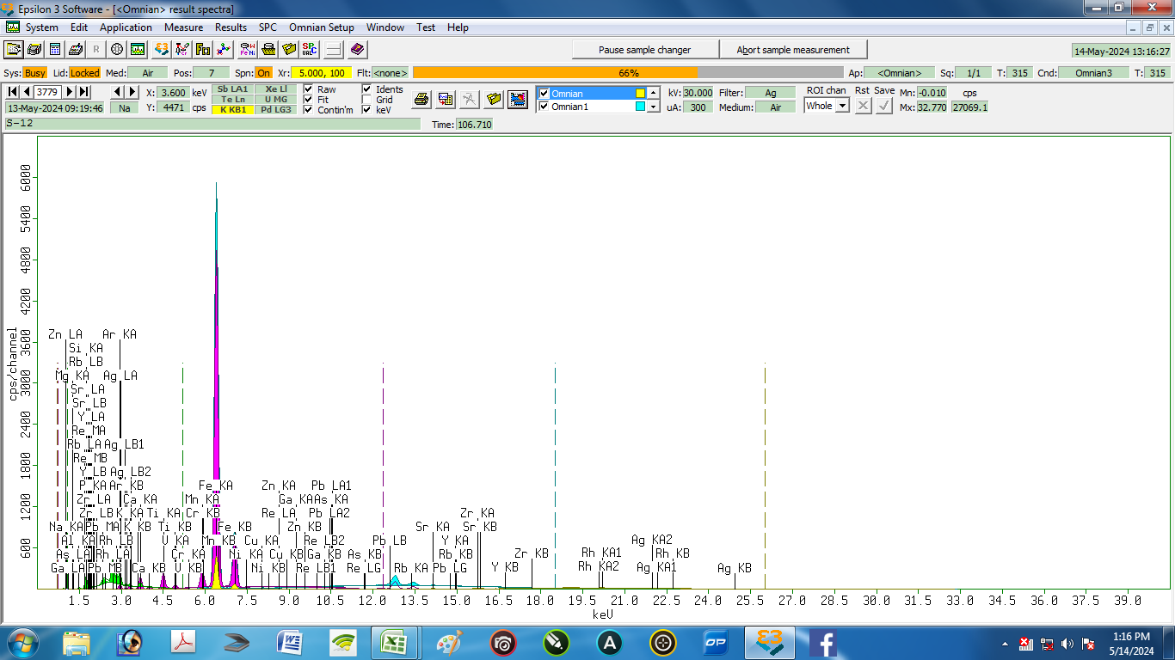

Nama Sampel : |  | S-12 |  |  | Tanggal analisa: |  | 13-May-24
Costumer: | Zelika |  |  |  | Analis: | Herawati desi Putri
Email:
Elemen |  |  | Geology |  |  | Oxides |  |  | LIBS Results (S12)
Compound | Conc | Unit | Compound | Conc | Unit | Compound | Conc | Unit | Element | Conc % | Unit
Ag | 1.172 | % | Ag | 0.651 | % | Ag2O | 0.688 | % | Ag | 1.295 | % | 0.123
Al | 14.414 | % | Al2O3 | 18.015 | % | Al2O3 | 17.829 | % | Al | 11.111 | % | 3.303
As | 0.01 | % | As | 0.004 | % | As2O3 | 0.005 | % | As | 2.128 | % | 2.118
 |  |  |  |  |  |  |  |  | Br | 0.366 | % | 0.366
Ca | 4.429 | % | CaO | 3.346 | % | CaO | 3.294 | % | Ca | 5.006 | % | 0.577
 |  |  |  |  |  |  |  |  | Cl | 1.148 | % | 1.148
Cr | 0.012 | % | Cr | 0.006 | % | Cr2O3 | 0.009 | % | Cr | 0.165 | % | 0.153
Cu | 0.057 | % | Cu | 0.025 | % | CuO | 0.03 | % | Cu | 0.634 | % | 0.577
Fe | 35.157 | % | Fe2O3 | 24.162 | % | Fe2O3 | 23.712 | % | Fe | 28.243 | % | 6.914
Ga | 0.024 | % | Ga | 0.01 | % | Ga2O3 | 0.014 | % | Ga | 0.051 | % | 0.027
K | 1.735 | % | K2O | 1.156 | % | K2O | 1.139 | % | K | 0.657 | % | 1.078
 |  |  |  |  |  |  |  |  | Li | 0.996 | % | 0.996
Mg | 0.049 | % | MgO | 0.058 | % | MgO | 0.058 | % | Mg | 2.679 | % | 2.630
Mn | 1.878 | % | Mn | 0.922 | % | MnO | 1.169 | % | Mn | 3.110 | % | 1.232
Na | 0 | % | Na2O | 0 | % | Na2O | 0 | % | Na | 0.774 | % | 0.774
Ni | 0.027 | % | Ni | 0.012 | % | NiO | 0.015 | % | Ni | 3.484 | % | 3.457
P | 2.502 | % | P2O5 | 3.3 | % | P2O5 | 3.254 | % | P | 2.278 | % | 0.224
Pb | 0.03 | % | Re | 0 | % | Re | 0 | % | Pb | 1.421 | % | 1.391
Rb | 0.042 | % | Rb | 0.018 | % | Rb2O | 0.019 | % | Rb | 0.239 | % | 0.197
Re | 0.001 | % | Pb | 0.013 | % | PbO | 0.014 | % | Re | 0.000 | % | 0.001
Si | 35.151 | % | SiO2 | 46.617 | % | SiO2 | 46.059 | % | Si | 32.418 | % | 2.733
Sr | 0.111 | % | Sr | 0.048 | % | SrO | 0.055 | % | Sr | 0.909 | % | 0.798
Ti | 2.737 | % | Ti | 1.428 | % | TiO2 | 2.343 | % | Ti | 0.121 | % | 2.616
V | 0.111 | % | V | 0.056 | % | V2O5 | 0.099 | % | V | 0.361 | % | 0.250
Y | 0.035 | % | Y | 0.015 | % | Y2O3 | 0.019 | % | Y | 0.147 | % | 0.112
Zn | 0.121 | % | Zn | 0.052 | % | ZnO | 0.064 | % | Zn | 0.002 | % | 0.119
Zr | 0.196 | % | Zr | 0.084 | % | ZrO2 | 0.111 | % | Zr | 0.258 | % | 0.062

Ket. | Element: | dihitung sebagai unsur
 | Geology : keadaan alami sampel
 | Oxides : dihitung sebagai oksida

13
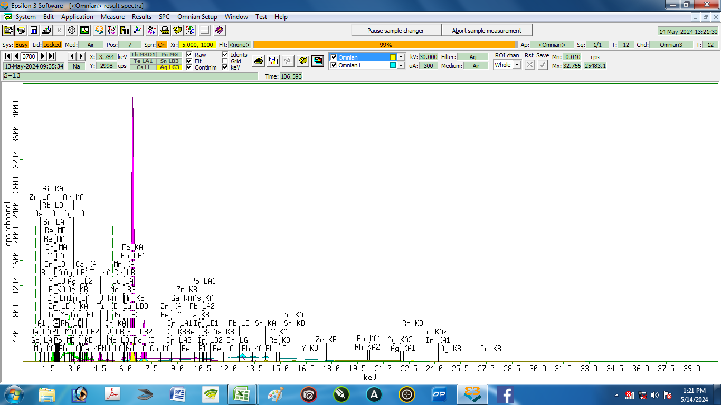

Nama Sampel : |  | S-13 |  |  | Tanggal analisa: |  | 13-May-24
Costumer: | Zelika |  |  |  | Analis: | Herawati desi Putri
Email:
Elemen |  |  | Geology |  |  | Oxides |  |  | LIBS Results (S13)
Compound | Conc | Unit | Compound | Conc | Unit | Compound | Conc | Unit | Element | Conc % | Unit
Ag | 0.399 | % | Ag | 0.212 | % | Ag2O | 0.225 | % | Ag | 0.440 | % | 0.041
Al | 8.213 | % | Al2O3 | 10.182 | % | Al2O3 | 10.115 | % | Al | 10.252 | % | 2.039
As | 0.005 | % | As | 0.002 | % | As2O3 | 0.003 | % | As | 0.234 | % | 0.229
 |  |  |  |  |  |  |  |  | Br | 0.040 | % | 0.040
Ca | 13.295 | % | CaO | 9.515 | % | CaO | 9.414 | % | Ca | 5.076 | % | 8.219
 |  |  |  |  |  |  |  |  | Cl | 0.505 | % | 0.505
Cr | 0.015 | % | Cr | 0.007 | % | Cr2O3 | 0.01 | % | Cr | 1.809 | % | 1.794
Cu | 0.053 | % | Cu | 0.022 | % | CuO | 0.027 | % | Cu | 0.138 | % | 0.085
Eu | 0.227 | % | Pb | 0.009 | % | Eu2O3 | 0.121 | % | Eu | 0.021 | % | 0.206
Fe | 25.521 | % | Fe2O3 | 16.479 | % | Fe2O3 | 16.272 | % | Fe | 26.811 | % | 1.290
Ga | 0.018 | % | Ga | 0.007 | % | Ga2O3 | 0.01 | % | Ga | 0.012 | % | 0.006
In | 0.243 | % | In | 0.126 | % | In2O3 | 0.15 | % | In | 0.990 | % | 0.747
Ir | 0.002 | % | Re | 0 | % | PbO | 0.009 | % | Ir | 1.439 | % | 1.437
K | 2.437 | % | K2O | 1.552 | % | K2O | 1.537 | % | K | 0.434 | % | 2.003
 |  |  |  |  |  |  |  |  | Li | 0.627 | % | 0.627
Mg | 1.789 | % | MgO | 2.031 | % | MgO | 2.018 | % | Mg | 0.628 | % | 1.161
Mn | 0.35 | % | Mn | 0.16 | % | MnO | 0.205 | % | Mn | 1.536 | % | 1.186
Na | 0 | % | Na2O | 0 | % | Na2O | 0 | % | Na | 0.703 | % | 0.703
Nd | 0.006 | % | Nd | 0.002 | % | Nd2O3 | 0.002 | % | Nd | 0.377 | % | 0.371
 |  |  |  |  |  |  |  |  | Ni | 0.602 | % | 0.602
P | 3.45 | % | P2O5 | 4.384 | % | P2O5 | 4.343 | % | P | 4.518 | % | 1.068
Pb | 0.021 | % | Ir | 0.001 | % | Re | 0 | % | Pb | 1.918 | % | 1.897
Rb | 0.045 | % | Rb | 0.018 | % | Rb2O | 0.02 | % | Rb | 0.069 | % | 0.024
Re | 0 | % | Eu | 0.106 | % | IrO2 | 0.001 | % | Re | 0.000 | % | 0.000
Si | 41.072 | % | SiO2 | 53.869 | % | SiO2 | 53.456 | % | Si | 30.199 | % | 10.873
Sr | 0.328 | % | Sr | 0.133 | % | SrO | 0.155 | % | Sr | 1.409 | % | 1.081
Ti | 2.115 | % | Ti | 1.017 | % | TiO2 | 1.677 | % | Ti | 4.803 | % | 2.688
V | 0.074 | % | V | 0.035 | % | V2O5 | 0.061 | % | V | 0.027 | % | 0.047
Y | 0.019 | % | Y | 0.008 | % | Y2O3 | 0.01 | % | Y | 2.242 | % | 2.223
Zn | 0.15 | % | Zn | 0.062 | % | ZnO | 0.076 | % | Zn | 0.564 | % | 0.414
Zr | 0.154 | % | Zr | 0.062 | % | ZrO2 | 0.083 | % | Zr | 1.578 | % | 1.424

 |  | Ket. | Element: | dihitung sebagai unsur
 |  |  | Geology : keadaan alami sampel
 |  |  | Oxides : dihitung sebagai oksida

14
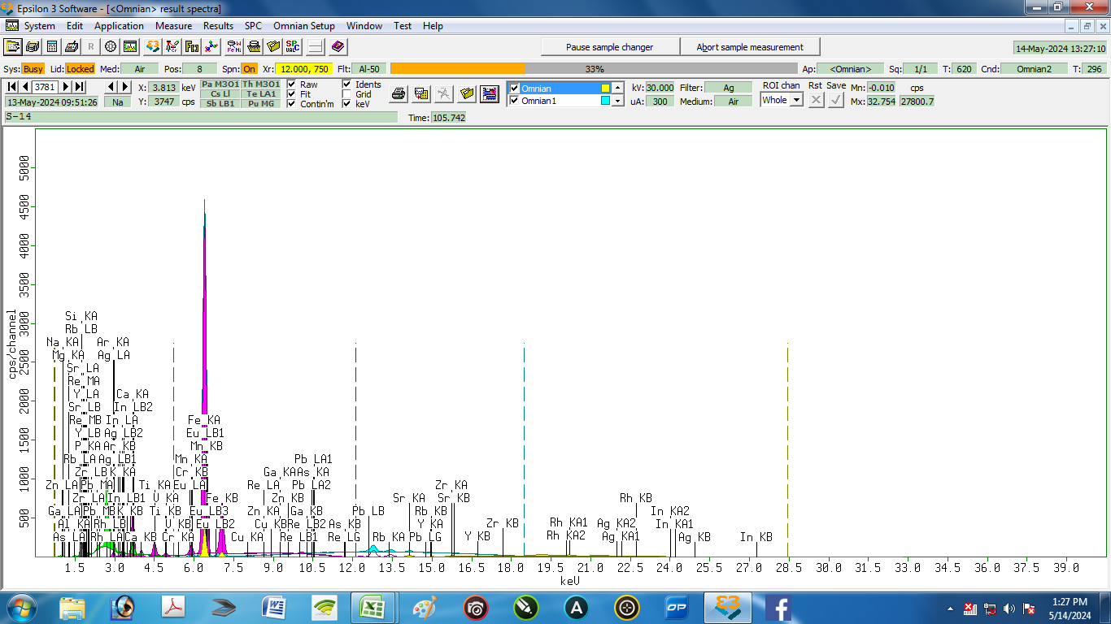

Nama Sampel : |  | S-14 |  |  | Tanggal analisa: |  | 13-May-24
Costumer: | Zelika |  |  |  | Analis: | Herawati desi Putri
Email:
Elemen |  |  | Geology |  |  | Oxides |  |  | LIBS Results (S14)
Compound | Conc | Unit | Compound | Conc | Unit | Compound | Conc | Unit | Element | Conc % | Unit
Ag | 0.442 | % | Ag | 0.236 | % | Ag2O | 0.251 | % | Ag | 0.168 | % | 0.274
Al | 9.528 | % | Al2O3 | 11.837 | % | Al2O3 | 11.753 | % | Al | 11.157 | % | 1.629
As | 0.007 | % | As | 0.003 | % | As2O3 | 0.004 | % | As | 0.304 | % | 0.297
 |  |  |  |  |  |  |  |  | Br | 0.009 | % | 0.009
Ca | 12.665 | % | CaO | 9.117 | % | CaO | 9.014 | % | Ca | 15.195 | % | 2.530
 |  |  |  |  |  |  |  |  | Cl | 0.652 | % | 0.652
Cr | 0.008 | % | Cr | 0.004 | % | Cr2O3 | 0.006 | % | Cr | 0.136 | % | 0.128
Cu | 0.046 | % | Cu | 0.019 | % | CuO | 0.023 | % | Cu | 0.074 | % | 0.028
Eu | 0.359 | % | Pb | 0.008 | % | Eu2O3 | 0.188 | % | Eu | 0.174 | % | 0.185
Fe | 26.158 | % | Fe2O3 | 16.993 | % | Fe2O3 | 16.764 | % | Fe | 30.816 | % | 4.658
Ga | 0.019 | % | Ga | 0.008 | % | Ga2O3 | 0.011 | % | Ga | 0.008 | % | 0.011
In | 0.223 | % | In | 0.116 | % | In2O3 | 0.139 | % | In | 0.883 | % | 0.660
K | 2.324 | % | K2O | 1.488 | % | K2O | 1.472 | % | K | 0.296 | % | 2.028
 |  |  |  |  |  |  |  |  | Li | 0.211 | % | 0.211
Mg | 1.13 | % | MgO | 1.277 | % | MgO | 1.269 | % | Mg | 0.421 | % | 0.709
Mn | 0.648 | % | Mn | 0.3 | % | MnO | 0.382 | % | Mn | 0.645 | % | 0.003
Na | 0 | % | Na2O | 0 | % | Na2O | 0 | % | Na | 0.645 | % | 0.645
 |  |  |  |  |  |  |  |  | Ni | 0.354 | % | 0.354
P | 3.05 | % | P2O5 | 3.891 | % | P2O5 | 3.853 | % | P | 6.912 | % | 3.862
Pb | 0.02 | % | Re | 0 | % | Re | 0 | % | Pb | 0.764 | % | 0.744
Rb | 0.04 | % | Rb | 0.016 | % | Rb2O | 0.018 | % | Rb | 0.092 | % | 0.052
Re | 0 | % | Eu | 0.164 | % | PbO | 0.009 | % | Re | 0.000 | % | 0.000
Si | 40.523 | % | SiO2 | 53.204 | % | SiO2 | 52.765 | % | Si | 22.458 | % | 18.065
Sr | 0.304 | % | Sr | 0.124 | % | SrO | 0.145 | % | Sr | 0.526 | % | 0.222
Ti | 2.183 | % | Ti | 1.058 | % | TiO2 | 1.744 | % | Ti | 2.888 | % | 0.705
V | 0.078 | % | V | 0.037 | % | V2O5 | 0.065 | % | V | 0.090 | % | 0.012
Y | 0.022 | % | Y | 0.009 | % | Y2O3 | 0.011 | % | Y | 3.309 | % | 3.287
Zn | 0.074 | % | Zn | 0.031 | % | ZnO | 0.037 | % | Zn | 0.384 | % | 0.310
Zr | 0.149 | % | Zr | 0.061 | % | ZrO2 | 0.081 | % | Zr | 0.428 | % | 0.279

 | Ket. | Element: | dihitung sebagai unsur
 |  | Geology : keadaan alami sampel
 |  | Oxides : dihitung sebagai oksida

15
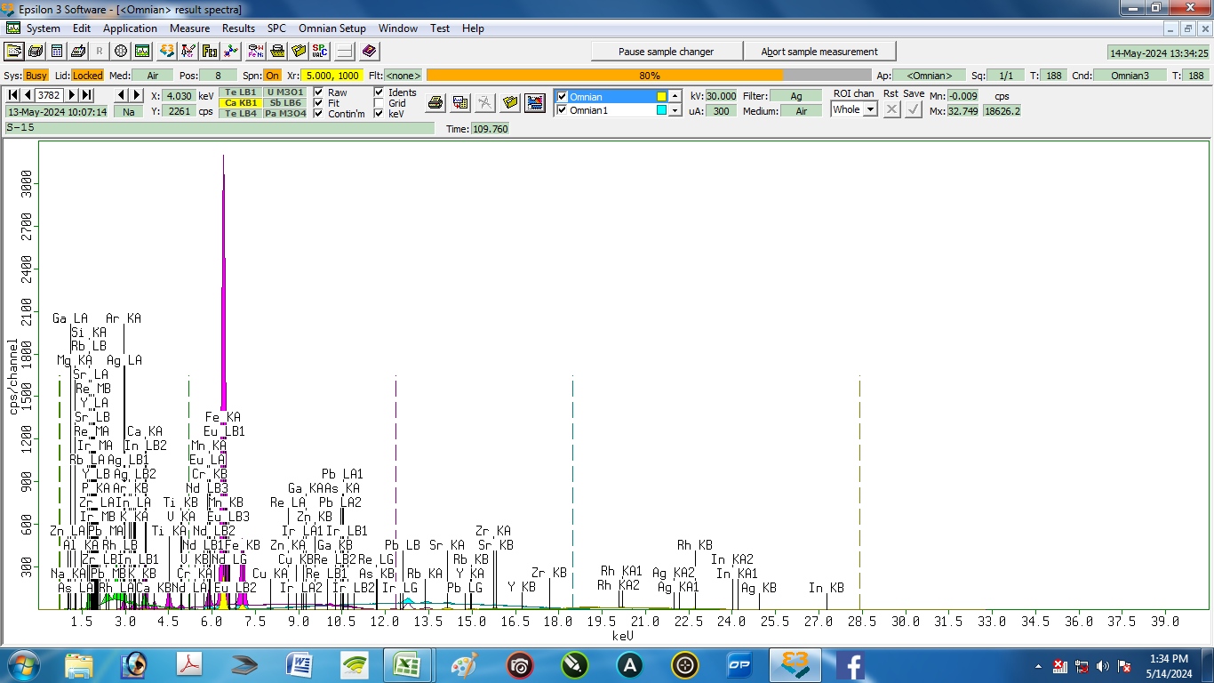

Nama Sampel : |  | S-15 |  |  | Tanggal analisa: |  | 13-May-24
Costumer: | Zelika |  |  |  | Analis: | Herawati desi Putri
Email:
Elemen |  |  | Geology |  |  | Oxides |  |  | LIBS Results (S15)
Compound | Conc | Unit | Compound | Conc | Unit | Compound | Conc | Unit | Element | Conc % | Unit
Ag | 0.734 | % | Ag | 0.396 | % | Ag2O | 0.421 | % | Ag | 0.285 | % | 0.449
Al | 9.501 | % | Al2O3 | 11.821 | % | Al2O3 | 11.73 | % | Al | 2.508 | % | 6.993
As | 0.012 | % | As | 0.005 | % | As2O3 | 0.006 | % | As | 0.319 | % | 0.307
 |  |  |  |  |  |  |  |  | Br | 0.006 | % | 0.006
Ca | 11.709 | % | CaO | 8.535 | % | CaO | 8.433 | % | Ca | 3.786 | % | 7.923
 |  |  |  |  |  |  |  |  | Cl | 0.694 | % | 0.694
Cr | 0.007 | % | Cr | 0.004 | % | Cr2O3 | 0.005 | % | Cr | 1.129 | % | 1.122
Cu | 0.051 | % | Cu | 0.021 | % | CuO | 0.026 | % | Cu | 0.104 | % | 0.053
Eu | 0.427 | % | Pb | 0.007 | % | Eu2O3 | 0.227 | % | Eu | 0.056 | % | 0.371
Fe | 26.929 | % | Fe2O3 | 17.763 | % | Fe2O3 | 17.508 | % | Fe | 41.979 | % | 15.050
Ga | 0.023 | % | Ga | 0.01 | % | Ga2O3 | 0.013 | % | Ga | 0.015 | % | 0.008
In | 0.221 | % | In | 0.116 | % | In2O3 | 0.138 | % | In | 0.082 | % | 0.139
Ir | 0 | % | Re | 0 | % | PbO | 0.007 | % | Ir | 0.156 | % | 0.156
K | 2.26 | % | K2O | 1.464 | % | K2O | 1.447 | % | K | 0.111 | % | 2.149
 |  |  |  |  |  |  |  |  | Li | 0.167 | % | 0.167
Mg | 2.63 | % | MgO | 2.996 | % | MgO | 2.975 | % | Mg | 5.974 | % | 3.344
Mn | 0.987 | % | Mn | 0.464 | % | MnO | 0.59 | % | Mn | 2.562 | % | 1.575
Na | 0 | % | Na2O | 0 | % | Na2O | 0 | % | Na | 0.340 | % | 0.340
Nd | 0.006 | % | Nd | 0.002 | % | Nd2O3 | 0.002 | % | Nd | 0.000 | % | 0.006
 |  |  |  |  |  |  |  |  | Ni | 0.051 | % | 0.051
P | 3.088 | % | P2O5 | 3.984 | % | P2O5 | 3.942 | % | P | 2.124 | % | 0.964
Pb | 0.016 | % | Ir | 0 | % | Re | 0 | % | Pb | 0.114 | % | 0.098
Rb | 0.038 | % | Rb | 0.016 | % | Rb2O | 0.017 | % | Rb | 0.096 | % | 0.058
Re | 0 | % | Eu | 0.199 | % | IrO2 | 0 | % | Re | 0.000 | % | 0.000
Si | 38.582 | % | SiO2 | 50.874 | % | SiO2 | 50.424 | % | Si | 33.958 | % | 4.624
Sr | 0.307 | % | Sr | 0.127 | % | SrO | 0.148 | % | Sr | 0.367 | % | 0.060
Ti | 2.139 | % | Ti | 1.054 | % | TiO2 | 1.735 | % | Ti | 2.191 | % | 0.052
V | 0.078 | % | V | 0.038 | % | V2O5 | 0.066 | % | V | 0.427 | % | 0.349
Y | 0.024 | % | Y | 0.01 | % | Y2O3 | 0.012 | % | Y | 0.130 | % | 0.106
Zn | 0.085 | % | Zn | 0.036 | % | ZnO | 0.044 | % | Zn | 0.253 | % | 0.168
Zr | 0.145 | % | Zr | 0.06 | % | ZrO2 | 0.08 | % | Zr | 0.015 | % | 0.130

16
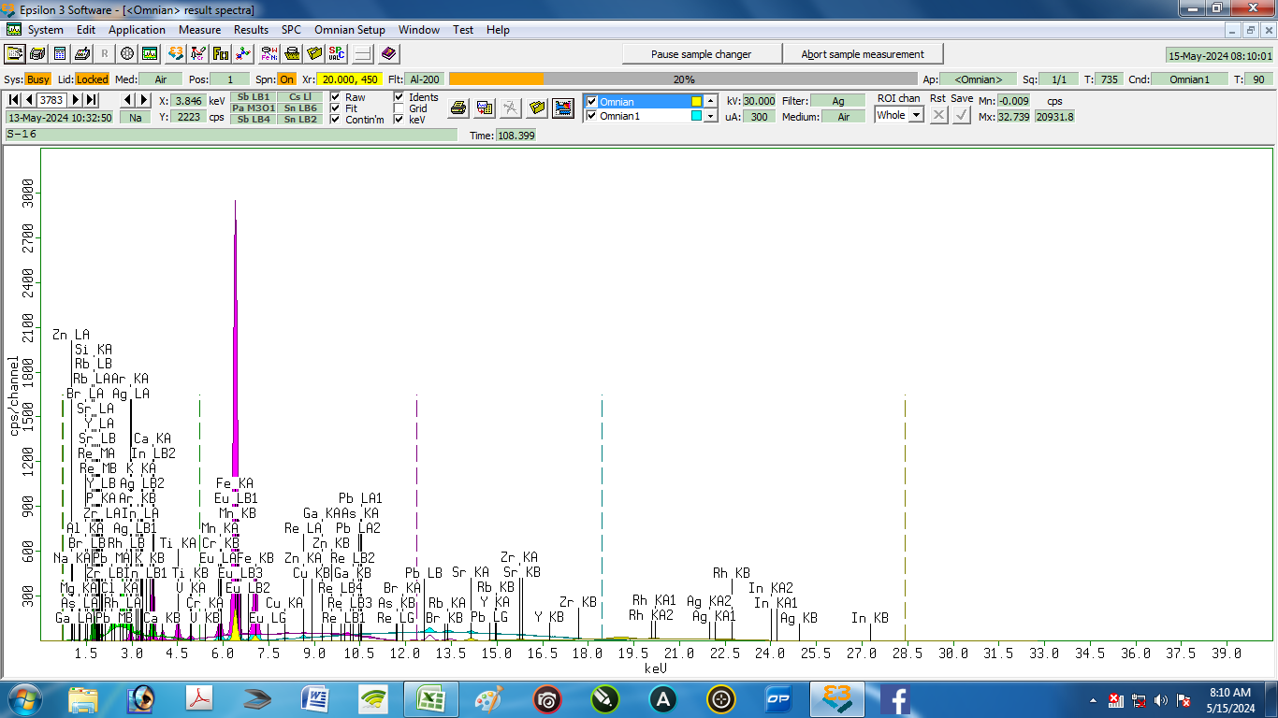

Nama Sampel : |  | S-16 |  |  | Tanggal analisa: |  | 13-May-24
Costumer: | Zelika |  |  |  | Analis: | Herawati desi Putri
Email:
Elemen |  |  | Geology |  |  | Oxides |  |  | LIBS Results (S16)
Compound | Conc | Unit | Compound | Conc | Unit | Compound | Conc | Unit | Element | Conc % | Unit
Ag | 0.578 | % | Ag | 0.33 | % | Eu2O3 | 0.218 | % | Ag | 0.295 | % | 0.283
Al | 5.737 | % | Al2O3 | 7.14 | % | Al2O3 | 7.222 | % | Al | 3.573 | % | 2.164
As | 0.011 | % | As | 0.005 | % | Rb2O | 0.023 | % | As | 0.181 | % | 0.170
Br | 0.013 | % | Br | 0.006 | % | SrO | 0.17 | % | Br | 0.040 | % | 0.027
Ca | 14.677 | % | CaO | 11.36 | % | TiO2 | 1.699 | % | Ca | 6.028 | % | 8.649
Cl | 0.023 | % | Cl | 0.014 | % | K2O | 1.868 | % | Cl | 1.203 | % | 1.180
Cr | 0.003 | % | Cr | 0.002 | % | MnO | 0.618 | % | Cr | 0.410 | % | 0.407
Cu | 0.058 | % | Cu | 0.027 | % | ZnO | 0.085 | % | Cu | 0.164 | % | 0.106
Eu | 0.413 | % | Pb | 0.008 | % | Cl | 0.013 | % | Eu | 0.101 | % | 0.312
Fe | 25.07 | % | Fe2O3 | 18 | % | CuO | 0.03 | % | Fe | 31.501 | % | 6.431
Ga | 0.022 | % | Ga | 0.01 | % | As2O3 | 0.006 | % | Ga | 0.005 | % | 0.017
In | 0.318 | % | In | 0.177 | % | PbO | 0.008 | % | In | 0.226 | % | 0.092
 |  |  |  |  |  |  |  |  | Ir | 5.942 | % | 5.942
K | 2.929 | % | K2O | 2.009 | % | CaO | 10.484 | % | K | 0.082 | % | 2.847
 |  |  |  |  |  |  |  |  | Li | 0.036 | % | 0.036
Mg | 0.971 | % | MgO | 0.62 | % | MgO | 1.117 | % | Mg | 5.007 | % | 4.036
Mn | 1.046 | % | Mn | 0.532 | % | Fe2O3 | 16.139 | % | Mn | 2.275 | % | 1.229
Na | 0 | % | Na2O | 0 | % | Na2O | 0 | % | Na | 0.288 | % | 0.288
 |  |  |  |  |  |  |  |  | Ni | 0.147 | % | 0.147
P | 3.599 | % | P2O5 | 4.851 | % | P2O5 | 4.595 | % | P | 3.583 | % | 0.016
Pb | 0.017 | % | Re | 0 | % | Re | 0 | % | Pb | 0.260 | % | 0.243
Rb | 0.052 | % | Rb | 0.024 | % | Y2O3 | 0.011 | % | Rb | 0.219 | % | 0.167
Re | 0 | % | Eu | 0.21 | % | Br | 0.005 | % | Re | 0.000 | % | 0.000
Si | 41.565 | % | SiO2 | 53.192 | % | SiO2 | 54.998 | % | Si | 34.985 | % | 6.580
Sr | 0.354 | % | Sr | 0.165 | % | ZrO2 | 0.085 | % | Sr | 0.443 | % | 0.089
Ti | 2.128 | % | Ti | 1.121 | % | V2O5 | 0.061 | % | Ti | 1.951 | % | 0.177
V | 0.073 | % | V | 0.038 | % | Cr2O3 | 0.002 | % | V | 0.661 | % | 0.588
Y | 0.022 | % | Y | 0.01 | % | Ag2O | 0.33 | % | Y | 0.020 | % | 0.002
Zn | 0.166 | % | Zn | 0.078 | % | Ga2O3 | 0.012 | % | Zn | 0.140 | % | 0.026
Zr | 0.156 | % | Zr | 0.072 | % | In2O3 | 0.199 | % | Zr | 0.233 | % | 0.077
 | Oxides : dihitung sebagai oksida

17
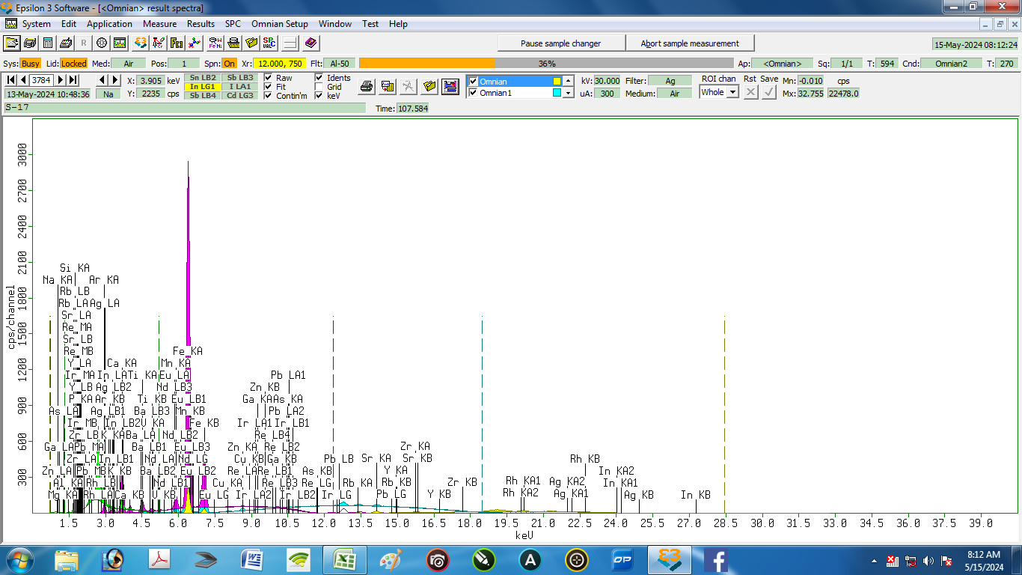

Nama Sampel : |  | S-17 |  |  | Tanggal analisa: |  | 13-May-24
Costumer: | Zelika |  |  |  | Analis: | Herawati desi Putri
Email:
Elemen |  |  | Geology |  |  | Oxides |  |  | LIBS Results (S17)
Compound | Conc | Unit | Compound | Conc | Unit | Compound | Conc | Unit | Element | Conc % | Unit
Ag | 0.578 | % | Ag | 0.278 | % | Ag2O | 0.297 | % | Ag | 0.187 | % | 0.391
Al | 6.275 | % | Al2O3 | 7.542 | % | Al2O3 | 7.506 | % | Al | 5.335 | % | 0.940
As | 0.008 | % | As | 0.003 | % | As2O3 | 0.004 | % | As | 0.127 | % | 0.119
Ba | 0.616 | % | Ba | 0.268 | % | BaO | 0.297 | % | Ba | 0.000 | % | 0.616
 |  |  |  |  |  |  |  |  | Br | 0.015 | % | 0.015
Ca | 10.146 | % | CaO | 6.584 | % | CaO | 6.531 | % | Ca | 3.634 | % | 6.512
 |  |  |  |  |  |  |  |  | Cl | 1.545 | % | 1.545
 |  |  |  |  |  |  |  |  | Cr | 1.028 | % | 1.028
Cu | 0.052 | % | Cu | 0.019 | % | CuO | 0.024 | % | Cu | 0.071 | % | 0.019
Eu | 0.192 | % | Pb | 0.004 | % | Eu2O3 | 0.092 | % | Eu | 0.137 | % | 0.055
Fe | 18.786 | % | Fe2O3 | 11.007 | % | Fe2O3 | 10.905 | % | Fe | 21.771 | % | 2.985
Ga | 0.015 | % | Ga | 0.006 | % | Ga2O3 | 0.007 | % | Ga | 0.000 | % | 0.015
In | 0.278 | % | In | 0.13 | % | In2O3 | 0.156 | % | In | 0.105 | % | 0.173
Ir | 0 | % | Re | 0.001 | % | PbO | 0.004 | % | Ir | 0.000 | % | 0.000
K | 1.961 | % | K2O | 1.131 | % | K2O | 1.123 | % | K | 0.090 | % | 1.871
 |  |  |  |  |  |  |  |  | Li | 0.047 | % | 0.047
Mg | 0 | % | MgO | 0 | % | MgO | 0 | % | Mg | 7.417 | % | 7.417
Mn | 0.702 | % | Mn | 0.293 | % | MnO | 0.374 | % | Mn | 3.336 | % | 2.634
Na | 0 | % | Na2O | 0 | % | Na2O | 0 | % | Na | 0.245 | % | 0.245
Nd | 0.169 | % | Nd | 0.07 | % | Nd2O3 | 0.081 | % | Nd | 0.000 | % | 0.169
 |  |  |  |  |  |  |  |  | Ni | 0.075 | % | 0.075
P | 3.923 | % | P2O5 | 4.504 | % | P2O5 | 4.471 | % | P | 3.111 | % | 0.812
Pb | 0.011 | % | Ir | 0 | % | Re | 0.001 | % | Pb | 0.090 | % | 0.079
Rb | 0.041 | % | Rb | 0.015 | % | Rb2O | 0.016 | % | Rb | 0.167 | % | 0.126
Re | 0.002 | % | Eu | 0.08 | % | IrO2 | 0 | % | Re | 0.000 | % | 0.002
Si | 54.372 | % | SiO2 | 67.283 | % | SiO2 | 66.9 | % | Si | 48.625 | % | 5.747
Sr | 0.25 | % | Sr | 0.092 | % | SrO | 0.107 | % | Sr | 0.204 | % | 0.046
Ti | 1.286 | % | Ti | 0.562 | % | TiO2 | 0.93 | % | Ti | 1.117 | % | 0.169
V | 0.052 | % | V | 0.022 | % | V2O5 | 0.039 | % | V | 0.988 | % | 0.936
Y | 0.023 | % | Y | 0.009 | % | Y2O3 | 0.011 | % | Y | 0.131 | % | 0.108
Zn | 0.136 | % | Zn | 0.051 | % | ZnO | 0.062 | % | Zn | 0.320 | % | 0.184
Zr | 0.125 | % | Zr | 0.046 | % | ZrO2 | 0.061 | % | Zr | 0.081 | % | 0.044

18
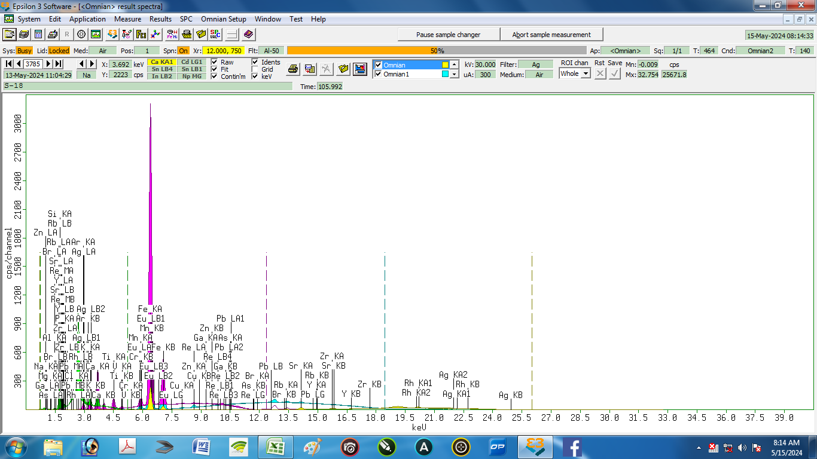

Nama Sampel : |  | S-18 |  |  | Tanggal analisa: |  | 13-May-24
Costumer: | Zelika |  |  |  | Analis: | Herawati desi Putri
Email:
Elemen |  |  | Geology |  |  | Oxides |  |  | LIBS Results (S18)
Compound | Conc | Unit | Compound | Conc | Unit | Compound | Conc | Unit | Element | Conc % | Unit
Ag | 0.884 | % | Ag | 0.483 | % | PbO | 0.008 | % | Ag | 0.268 | % | 0.616
Al | 5.164 | % | Al2O3 | 6.595 | % | Al2O3 | 6.55 | % | Al | 6.028 | % | 0.864
As | 0.01 | % | As | 0.004 | % | Rb2O | 0.028 | % | As | 0.046 | % | 0.036
Br | 0.013 | % | Br | 0.005 | % | SrO | 0.183 | % | Br | 0.039 | % | 0.026
Ca | 13.277 | % | CaO | 9.717 | % | TiO2 | 1.539 | % | Ca | 7.589 | % | 5.688
Cl | 0.102 | % | Cl | 0.057 | % | K2O | 3.123 | % | Cl | 1.610 | % | 1.508
Cr | 0.011 | % | Cr | 0.005 | % | MnO | 0.551 | % | Cr | 0.561 | % | 0.550
Cu | 0.086 | % | Cu | 0.037 | % | ZnO | 0.124 | % | Cu | 0.070 | % | 0.016
Eu | 0.377 | % | Pb | 0.008 | % | Cl | 0.056 | % | Eu | 0.257 | % | 0.120
Fe | 26.051 | % | Fe2O3 | 17.429 | % | CuO | 0.046 | % | Fe | 26.609 | % | 0.558
Ga | 0.023 | % | Ga | 0.01 | % | As2O3 | 0.006 | % | Ga | 0.007 | % | 0.016
 |  |  |  |  |  |  |  |  | In | 0.137 | % | 0.137
K | 4.817 | % | K2O | 3.155 | % | CaO | 9.61 | % | K | 0.175 | % | 4.642
 |  |  |  |  |  |  |  |  | Li | 0.063 | % | 0.063
Mg | 0 | % | MgO | 0 | % | MgO | 0 | % | Mg | 5.340 | % | 5.340
Mn | 0.91 | % | Mn | 0.432 | % | Fe2O3 | 17.203 | % | Mn | 3.885 | % | 2.975
Na | 0 | % | Na2O | 0 | % | Na2O | 0 | % | Na | 0.446 | % | 0.446
 |  |  |  |  |  |  |  |  | Ni | 0.009 | % | 0.009
P | 4.491 | % | P2O5 | 5.887 | % | P2O5 | 5.83 | % | P | 1.467 | % | 3.024
Pb | 0.018 | % | Re | 0.002 | % | Re | 0.002 | % | Pb | 0.293 | % | 0.275
Rb | 0.061 | % | Rb | 0.026 | % | Y2O3 | 0.016 | % | Rb | 0.314 | % | 0.253
Re | 0.005 | % | Eu | 0.179 | % | Br | 0.005 | % | Re | 0.000 | % | 0.005
Si | 40.95 | % | SiO2 | 54.661 | % | SiO2 | 54.231 | % | Si | 40.638 | % | 0.312
Sr | 0.369 | % | Sr | 0.157 | % | ZrO2 | 0.098 | % | Sr | 0.957 | % | 0.588
Ti | 1.883 | % | Ti | 0.933 | % | V2O5 | 0.052 | % | Ti | 1.289 | % | 0.594
V | 0.061 | % | V | 0.03 | % | Cr2O3 | 0.008 | % | V | 0.292 | % | 0.231
Y | 0.029 | % | Y | 0.012 | % | Ag2O | 0.514 | % | Y | 1.444 | % | 1.415
Zn | 0.235 | % | Zn | 0.101 | % | Ga2O3 | 0.013 | % | Zn | 0.169 | % | 0.066
Zr | 0.174 | % | Zr | 0.074 | % | Eu2O3 | 0.205 | % | Zr | 0.000 | % | 0.174

19
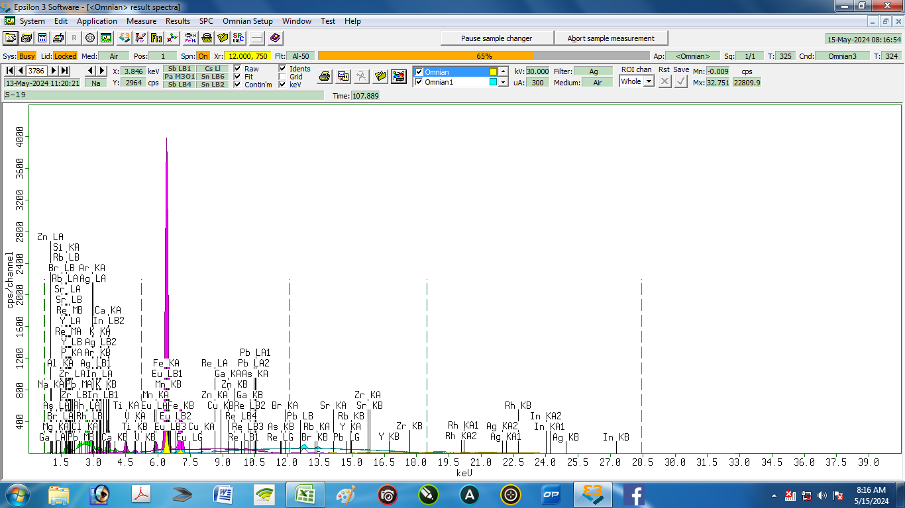

Nama Sampel : |  | S-19 |  |  | Tanggal analisa: |  | 13-May-24
Costumer: | Zelika |  |  |  | Analis: | Herawati desi Putri
Email:
Elemen |  |  | Geology |  |  | Oxides |  |  | LIBS Results (S19)
Compound | Conc | Unit | Compound | Conc | Unit | Compound | Conc | Unit | Element | Conc % | Unit
Ag | 0.748 | % | Ag | 0.429 | % | Eu2O3 | 0.24 | % | Ag | 0.055 | % | 0.693
Al | 12.943 | % | Al2O3 | 16.705 | % | Al2O3 | 16.566 | % | Al | 8.122 | % | 4.821
As | 0.025 | % | As | 0.011 | % | Rb2O | 0.026 | % | As | 0.050 | % | 0.025
 |  |  |  |  |  |  |  |  | Ba | 0.116 | % | 0.116
Br | 0.098 | % | Br | 0.044 | % | SrO | 0.139 | % | Br | 0.051 | % | 0.047
Ca | 12.731 | % | CaO | 9.802 | % | TiO2 | 2.015 | % | Ca | 14.564 | % | 1.833
Cl | 0.066 | % | Cl | 0.039 | % | K2O | 2.857 | % | Cl | 0.584 | % | 0.518
 |  |  |  |  |  |  |  |  | Cr | 2.430 | % | 2.430
Cu | 0.082 | % | Cu | 0.037 | % | ZnO | 0.082 | % | Cu | 0.103 | % | 0.021
Eu | 0.423 | % | Pb | 0.015 | % | Cl | 0.038 | % | Eu | 0.062 | % | 0.361
Fe | 30.936 | % | Fe2O3 | 21.749 | % | CuO | 0.045 | % | Fe | 24.642 | % | 6.294
Ga | 0.029 | % | Ga | 0.013 | % | As2O3 | 0.014 | % | Ga | 0.011 | % | 0.018
In | 0.139 | % | In | 0.076 | % | PbO | 0.016 | % | In | 0.067 | % | 0.072
K | 4.213 | % | K2O | 2.893 | % | CaO | 9.673 | % | K | 0.055 | % | 4.158
 |  |  |  |  |  |  |  |  | Li | 0.083 | % | 0.083
Mg | 0.349 | % | MgO | 0.414 | % | MgO | 0.411 | % | Mg | 3.383 | % | 3.034
Mn | 0.877 | % | Mn | 0.439 | % | Fe2O3 | 21.405 | % | Mn | 1.105 | % | 0.228
Na | 0 | % | Na2O | 0 | % | Na2O | 0 | % | Na | 0.123 | % | 0.123
 |  |  |  |  |  |  |  |  | Ni | 0.126 | % | 0.126
P | 3.861 | % | P2O5 | 5.312 | % | P2O5 | 5.253 | % | P | 9.786 | % | 5.925
Pb | 0.034 | % | Re | 0 | % | Re | 0 | % | Pb | 0.109 | % | 0.075
Rb | 0.054 | % | Rb | 0.024 | % | Y2O3 | 0.016 | % | Rb | 0.093 | % | 0.039
Re | 0 | % | Eu | 0.211 | % | Br | 0.043 | % | Re | 0.000 | % | 0.000
Si | 29.284 | % | SiO2 | 40.214 | % | SiO2 | 39.824 | % | Si | 31.171 | % | 1.887
Sr | 0.267 | % | Sr | 0.119 | % | ZrO2 | 0.138 | % | Sr | 0.192 | % | 0.075
Ti | 2.343 | % | Ti | 1.225 | % | V2O5 | 0.076 | % | Ti | 1.610 | % | 0.733
V | 0.084 | % | V | 0.043 | % | MnO | 0.558 | % | V | 0.416 | % | 0.332
Y | 0.029 | % | Y | 0.013 | % | Ag2O | 0.455 | % | Y | 0.000 | % | 0.029
Zn | 0.149 | % | Zn | 0.067 | % | Ga2O3 | 0.017 | % | Zn | 0.712 | % | 0.563
Zr | 0.233 | % | Zr | 0.104 | % | In2O3 | 0.09 | % | Zr | 0.178 | % | 0.055

20
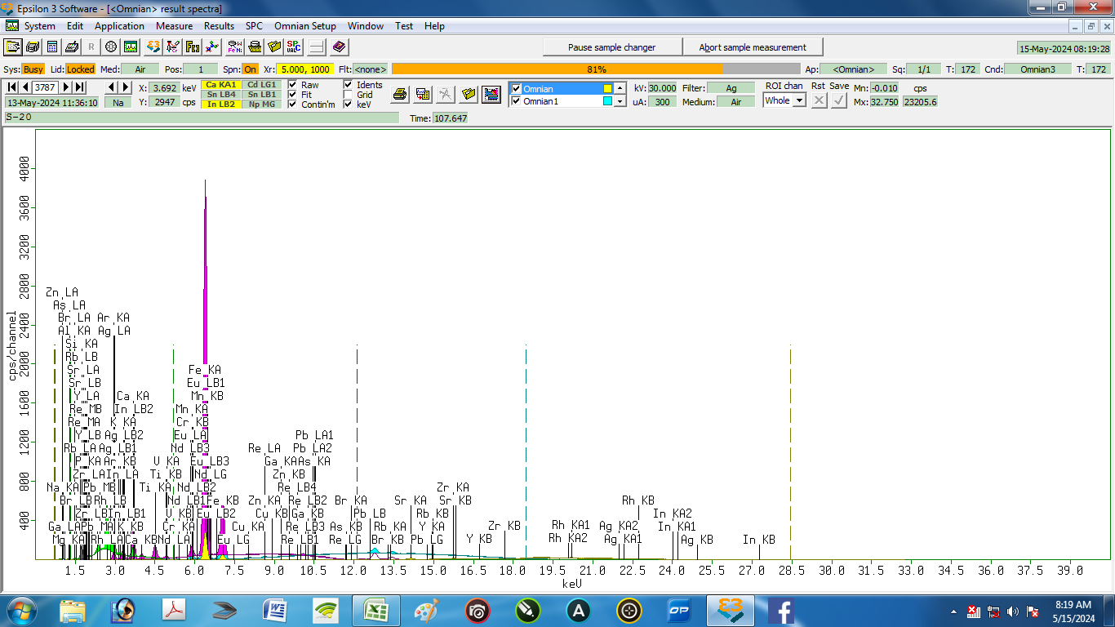

Nama Sampel : |  | S-20 |  |  | Tanggal analisa: |  | 13-May-24
Costumer: | Zelika |  |  |  | Analis: | Herawati desi Putri
Email:
Elemen |  |  | Geology |  |  | Oxides |  |  | LIBS Results (S20)
Compound | Conc | Unit | Compound | Conc | Unit | Compound | Conc | Unit | Element | Conc % | Unit
Ag | 0.817 | % | Ag | 0.449 | % | In2O3 | 0.056 | % | Ag | 0.362 | % | 0.45507618477
Al | 14.118 | % | Al2O3 | 17.78 | % | Al2O3 | 17.654 | % | Al | 19.148 | % | 5.0300584279
As | 0.031 | % | As | 0.013 | % | As2O3 | 0.017 | % | As | 0.003 | % | 0.028349232301
 |  |  |  |  |  |  |  |  | Ba | 2.707 | % | 2.7072990355
Br | 0.072 | % | Br | 0.031 | % | Rb2O | 0.022 | % | Br | 0.020 | % | 0.051634375519
Ca | 10.464 | % | CaO | 7.731 | % | CaO | 7.643 | % | Ca | 4.201 | % | 6.2630450261
 |  |  |  |  |  |  |  |  | Cl | 2.823 | % | 2.8232854785
Cr | 0.008 | % | Cr | 0.004 | % | Cr2O3 | 0.006 | % | Cr | 1.111 | % | 1.1034775129
Cu | 0.087 | % | Cu | 0.037 | % | CuO | 0.046 | % | Cu | 0.673 | % | 0.58582214938
Eu | 0.383 | % | Pb | 0.011 | % | PbO | 0.012 | % | Eu | 0.350 | % | 0.032677335931
Fe | 28.866 | % | Fe2O3 | 19.434 | % | Fe2O3 | 19.174 | % | Fe | 23.306 | % | 5.5599361353
Ga | 0.028 | % | Ga | 0.012 | % | Ga2O3 | 0.016 | % | Ga | 0.018 | % | 0.010304108648
In | 0.091 | % | In | 0.047 | % | Nd2O3 | 0.001 | % | In | 0.573 | % | 0.48216097481
K | 3.858 | % | K2O | 2.541 | % | K2O | 2.514 | % | K | 0.473 | % | 3.3851097589
 |  |  |  |  |  |  |  |  | Li | 0.094 | % | 0.09408975151
Mg | 0 | % | MgO | 0 | % | MgO | 0 | % | Mg | 4.669 | % | 4.6688808896
Mn | 0.713 | % | Mn | 0.341 | % | MnO | 0.435 | % | Mn | 4.463 | % | 3.7503743813
Na | 0 | % | Na2O | 0 | % | Na2O | 0 | % | Na | 0.934 | % | 0.93380439409
Nd | 0.004 | % | Nd | 0.001 | % | Eu2O3 | 0.211 | % | Nd | 0.000 | % | 0.004
 |  |  |  |  |  |  |  |  | Ni | 0.026 | % | 0.026247694251
P | 3.768 | % | P2O5 | 4.957 | % | P2O5 | 4.908 | % | P | 0.131 | % | 3.6372942406
Pb | 0.026 | % | Re | 0 | % | Re | 0 | % | Pb | 0.396 | % | 0.36967340147
Rb | 0.048 | % | Rb | 0.02 | % | SrO | 0.121 | % | Rb | 0.533 | % | 0.48492980836
Re | 0 | % | Eu | 0.185 | % | Br | 0.03 | % | Re | 0.000 | % | 0
Si | 33.934 | % | SiO2 | 45.103 | % | SiO2 | 44.727 | % | Si | 26.078 | % | 7.8564372648
Sr | 0.245 | % | Sr | 0.104 | % | Y2O3 | 0.015 | % | Sr | 0.521 | % | 0.27604424989
Ti | 2.025 | % | Ti | 1.018 | % | TiO2 | 1.677 | % | Ti | 4.720 | % | 2.6953988087
V | 0.081 | % | V | 0.04 | % | V2O5 | 0.07 | % | V | 0.709 | % | 0.62810766943
Y | 0.029 | % | Y | 0.012 | % | ZrO2 | 0.105 | % | Y | 0.313 | % | 0.28412943501
Zn | 0.117 | % | Zn | 0.05 | % | ZnO | 0.061 | % | Zn | 0.635 | % | 0.51810776296
Zr | 0.186 | % | Zr | 0.079 | % | Ag2O | 0.477 | % | Zr | 0.009 | % | 0.17702816271

21
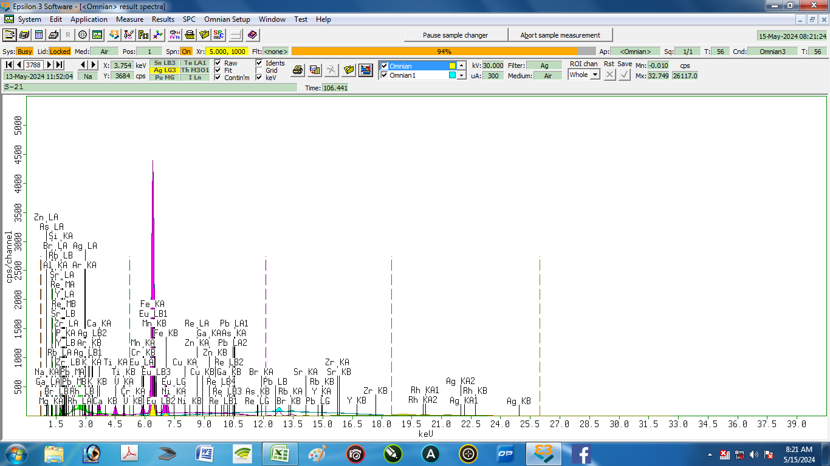

Nama Sampel : |  | S-21 |  |  | Tanggal analisa: |  | 13-May-24
Costumer: | Zelika |  |  |  | Analis: | Herawati desi Putri
Email:
Elemen |  |  | Geology |  |  | Oxides |  |  | LIBS Results (S21)
Compound | Conc | Unit | Compound | Conc | Unit | Compound | Conc | Unit | Element | Conc % | Unit
Ag | 0.955 | % | Ag | 0.524 | % | Eu2O3 | 0.267 | % | Ag | 0.022 | % | 0.933
Al | 14.88 | % | Al2O3 | 18.607 | % | Al2O3 | 18.46 | % | Al | 15.785 | % | 0.905
As | 0.026 | % | As | 0.011 | % | As2O3 | 0.014 | % | As | 0.011 | % | 0.015
Br | 0.08 | % | Br | 0.034 | % | Rb2O | 0.015 | % | Ba | 0.136 | % | 0.056
 |  |  |  |  |  |  |  |  | Br | 0.049 | % | 0.049
Ca | 7.371 | % | CaO | 5.47 | % | CaO | 5.403 | % | Ca | 3.881 | % | 3.490
 |  |  |  |  |  |  |  |  | Cl | 0.611 | % | 0.611
Cr | 0.007 | % | Cr | 0.003 | % | Cr2O3 | 0.005 | % | Cr | 0.780 | % | 0.773
Cu | 0.108 | % | Cu | 0.046 | % | CuO | 0.057 | % | Cu | 0.020 | % | 0.088
Eu | 0.484 | % | Pb | 0.016 | % | PbO | 0.017 | % | Eu | 0.005 | % | 0.479
Fe | 31.56 | % | Fe2O3 | 21.346 | % | Fe2O3 | 21.035 | % | Fe | 29.971 | % | 1.589
Ga | 0.031 | % | Ga | 0.013 | % | Ga2O3 | 0.018 | % | Ga | 0.003 | % | 0.028
 |  |  |  |  |  |  |  |  | In | 0.003 | % | 0.003
K | 2.733 | % | K2O | 1.797 | % | K2O | 1.776 | % | K | 0.014 | % | 2.719
 |  |  |  |  |  |  |  |  | Li | 0.076 | % | 0.076
Mg | 0 | % | MgO | 0 | % | MgO | 0 | % | Mg | 7.329 | % | 7.329
Mn | 0.84 | % | Mn | 0.405 | % | MnO | 0.516 | % | Mn | 0.665 | % | 0.175
Na | 0 | % | Na2O | 0 | % | Na2O | 0 | % | Na | 0.039 | % | 0.039
Ni | 0.005 | % | Ni | 0.001 | % | NiO | 0.001 | % | Ni | 0.068 | % | 0.063
P | 3.886 | % | P2O5 | 5.087 | % | P2O5 | 5.032 | % | P | 5.514 | % | 1.628
Pb | 0.037 | % | Re | 0 | % | Re | 0 | % | Pb | 0.616 | % | 0.579
Rb | 0.034 | % | Rb | 0.014 | % | SrO | 0.113 | % | Rb | 0.000 | % | 0.034
Re | 0 | % | Eu | 0.234 | % | Br | 0.034 | % | Re | 0.000 | % | 0.000
Si | 34.073 | % | SiO2 | 44.972 | % | SiO2 | 44.556 | % | Si | 32.246 | % | 1.827
Sr | 0.23 | % | Sr | 0.097 | % | Y2O3 | 0.017 | % | Sr | 0.145 | % | 0.085
Ti | 2.203 | % | Ti | 1.121 | % | TiO2 | 1.846 | % | Ti | 1.431 | % | 0.772
V | 0.089 | % | V | 0.044 | % | V2O5 | 0.078 | % | V | 0.283 | % | 0.194
Y | 0.032 | % | Y | 0.013 | % | ZrO2 | 0.12 | % | Y | 0.000 | % | 0.032
Zn | 0.123 | % | Zn | 0.053 | % | ZnO | 0.064 | % | Zn | 0.132 | % | 0.009
Zr | 0.213 | % | Zr | 0.09 | % | Ag2O | 0.556 | % | Zr | 0.168 | % | 0.045

22
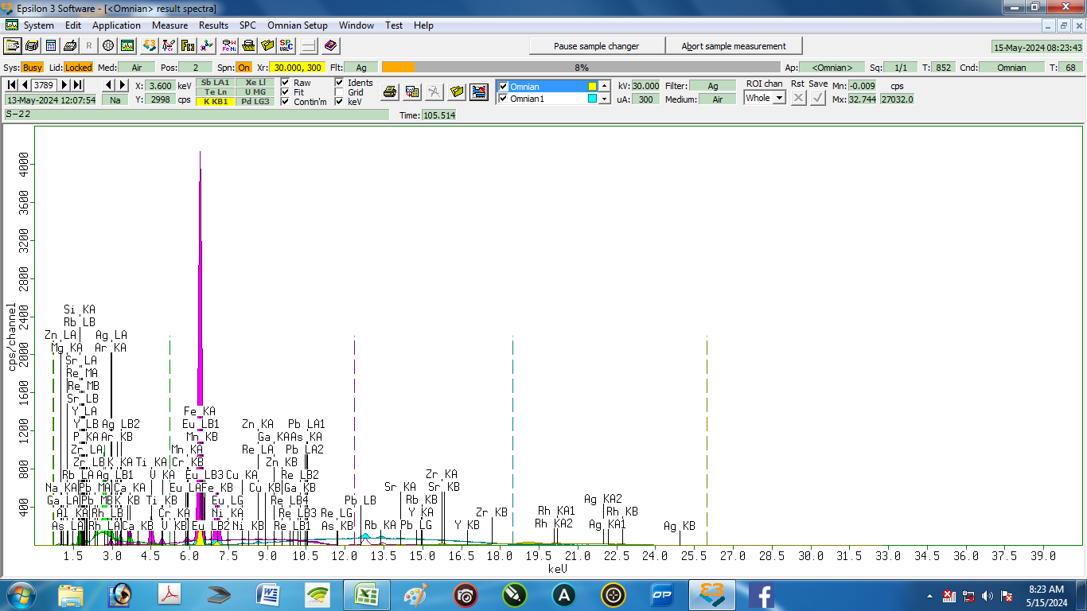

Nama Sampel : |  | S-22 |  |  | Tanggal analisa: |  | 13-May-24
Costumer: | Zelika |  |  |  | Analis: | Herawati desi Putri
Email:
Elemen |  |  | Geology |  |  | Oxides |  |  | LIBS Results (S22)
Compound | Conc | Unit | Compound | Conc | Unit | Compound | Conc | Unit | Element | Conc % | Unit
Ag | 0.974 | % | Ag | 0.466 | % | Ag2O | 0.494 | % | Ag | 3.350 | % | 2.376
Al | 9.416 | % | Al2O3 | 11.246 | % | Al2O3 | 11.156 | % | Al | 6.655 | % | 2.761
As | 0.007 | % | As | 0.003 | % | As2O3 | 0.003 | % | As | 0.008 | % | 0.001
 |  |  |  |  |  |  |  |  | Ba | 0.935 | % | 0.935
 |  |  |  |  |  |  |  |  | Br | 0.018 | % | 0.018
Ca | 4.383 | % | CaO | 2.817 | % | CaO | 2.78 | % | Ca | 1.445 | % | 2.938
 |  |  |  |  |  |  |  |  | Cl | 0.993 | % | 0.993
Cr | 0.033 | % | Cr | 0.015 | % | Cr2O3 | 0.021 | % | Cr | 0.067 | % | 0.034
Cu | 0.047 | % | Cu | 0.017 | % | CuO | 0.021 | % | Cu | 0.058 | % | 0.011
Eu | 0.181 | % | Pb | 0.008 | % | Eu2O3 | 0.088 | % | Eu | 0.084 | % | 0.097
Fe | 19.907 | % | Fe2O3 | 11.715 | % | Fe2O3 | 11.536 | % | Fe | 10.649 | % | 9.258
Ga | 0.018 | % | Ga | 0.007 | % | Ga2O3 | 0.009 | % | Ga | 0.005 | % | 0.013
 |  |  |  |  |  |  |  |  | In | 0.159 | % | 0.159
K | 3.642 | % | K2O | 2.088 | % | K2O | 2.061 | % | K | 1.378 | % | 2.264
 |  |  |  |  |  |  |  |  | Li | 0.028 | % | 0.028
Mg | 0.863 | % | MgO | 0.956 | % | MgO | 0.949 | % | Mg | 14.849 | % | 13.986
Mn | 0.228 | % | Mn | 0.095 | % | MnO | 0.121 | % | Mn | 2.392 | % | 2.164
Na | 0 | % | Na2O | 0 | % | Na2O | 0 | % | Na | 0.104 | % | 0.104
Ni | 0.024 | % | Ni | 0.008 | % | NiO | 0.01 | % | Ni | 0.027 | % | 0.003
P | 3.653 | % | P2O5 | 4.16 | % | P2O5 | 4.109 | % | P | 3.991 | % | 0.338
Pb | 0.023 | % | Re | 0 | % | Re | 0 | % | Pb | 1.734 | % | 1.711
Rb | 0.075 | % | Rb | 0.027 | % | Rb2O | 0.03 | % | Rb | 0.082 | % | 0.007
Re | 0.001 | % | Eu | 0.077 | % | PbO | 0.009 | % | Re | 0.000 | % | 0.001
Si | 52.982 | % | SiO2 | 64.761 | % | SiO2 | 64.138 | % | Si | 43.700 | % | 9.282
Sr | 0.098 | % | Sr | 0.036 | % | SrO | 0.042 | % | Sr | 0.832 | % | 0.734
Ti | 3.018 | % | Ti | 1.335 | % | TiO2 | 2.196 | % | Ti | 4.286 | % | 1.268
V | 0.085 | % | V | 0.036 | % | V2O5 | 0.064 | % | V | 0.870 | % | 0.785
Y | 0.027 | % | Y | 0.01 | % | Y2O3 | 0.013 | % | Y | 0.002 | % | 0.025
Zn | 0.108 | % | Zn | 0.04 | % | ZnO | 0.049 | % | Zn | 0.883 | % | 0.775
Zr | 0.205 | % | Zr | 0.075 | % | ZrO2 | 0.1 | % | Zr | 0.415 | % | 0.210

23
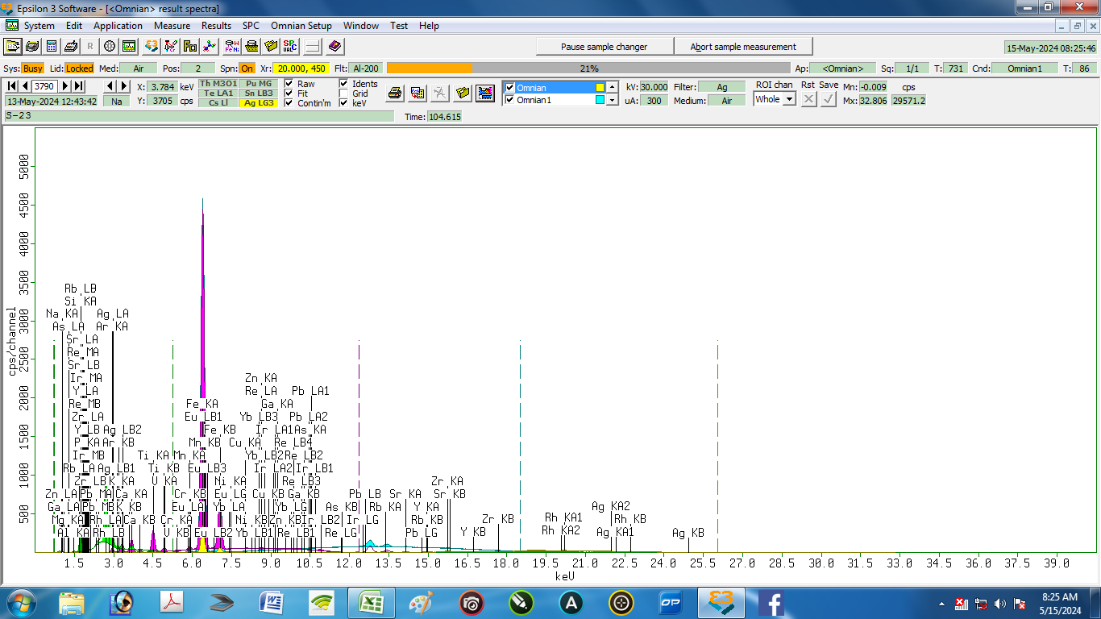

Nama Sampel : |  | S-23 |  |  | Tanggal analisa: |  | 13-May-24
Costumer: | Zelika |  |  |  | Analis: | Herawati desi Putri
Email:
Elemen |  |  | Geology |  |  | Oxides |  |  | LIBS Results (S23)
Compound | Conc | Unit | Compound | Conc | Unit | Compound | Conc | Unit | Element | Conc % | Unit
Ag | 1.034 | % | Ag | 0.51 | % | Ag2O | 0.541 | % | Ag | 0.203 | % | 0.831
Al | 9.641 | % | Al2O3 | 11.587 | % | Al2O3 | 11.492 | % | Al | 8.139 | % | 1.502
As | 0.008 | % | As | 0.003 | % | As2O3 | 0.004 | % | As | 0.018 | % | 0.010
 |  |  |  |  |  |  |  |  | Br | 0.004 | % | 0.004
Ca | 3.932 | % | CaO | 2.611 | % | CaO | 2.576 | % | Ca | 1.776 | % | 2.156
 |  |  |  |  |  |  |  |  | Cl | 0.013 | % | 0.013
Cr | 0.036 | % | Cr | 0.016 | % | Cr2O3 | 0.023 | % | Cr | 0.001 | % | 0.035
Cu | 0.037 | % | Cu | 0.014 | % | CuO | 0.017 | % | Cu | 0.003 | % | 0.034
Eu | 0.167 | % | Pb | 0.009 | % | Eu2O3 | 0.084 | % | Eu | 0.038 | % | 0.129
Fe | 23.465 | % | Fe2O3 | 14.244 | % | Fe2O3 | 14.026 | % | Fe | 22.726 | % | 0.739
Ga | 0.019 | % | Ga | 0.007 | % | Ga2O3 | 0.01 | % | Ga | 0.001 | % | 0.018
 |  |  |  |  |  |  |  |  | In | 0.004 | % | 0.004
Ir | 0 | % | Re | 0 | % | PbO | 0.01 | % | Ir | 0.000 | % | 0.000
K | 3.54 | % | K2O | 2.092 | % | K2O | 2.066 | % | K | 1.491 | % | 2.049
 |  |  |  |  |  |  |  |  | Li | 0.003 | % | 0.003
Mg | 0.729 | % | MgO | 0.809 | % | MgO | 0.803 | % | Mg | 1.194 | % | 0.465
Mn | 0.179 | % | Mn | 0.077 | % | MnO | 0.098 | % | Mn | 0.214 | % | 0.035
Na | 0 | % | Na2O | 0 | % | Na2O | 0 | % | Na | 0.003 | % | 0.003
Ni | 0.021 | % | Ni | 0.008 | % | NiO | 0.01 | % | Ni | 0.041 | % | 0.020
P | 3.385 | % | P2O5 | 3.97 | % | P2O5 | 3.922 | % | P | 1.668 | % | 1.717
Pb | 0.024 | % | Ir | 0 | % | Re | 0 | % | Pb | 0.034 | % | 0.010
Rb | 0.078 | % | Rb | 0.03 | % | Rb2O | 0.032 | % | Rb | 0.007 | % | 0.071
Re | 0.001 | % | Yb | 0 | % | IrO2 | 0 | % | Re | 0.000 | % | 0.001
Si | 50.221 | % | SiO2 | 62.378 | % | SiO2 | 61.774 | % | Si | 61.380 | % | 11.159
Sr | 0.095 | % | Sr | 0.036 | % | SrO | 0.041 | % | Sr | 0.021 | % | 0.074
Ti | 2.975 | % | Ti | 1.363 | % | TiO2 | 2.242 | % | Ti | 0.299 | % | 2.676
V | 0.09 | % | V | 0.04 | % | V2O5 | 0.07 | % | V | 0.122 | % | 0.032
Y | 0.025 | % | Y | 0.009 | % | Y2O3 | 0.012 | % | Y | 0.486 | % | 0.461
Yb | 0 | % | Eu | 0.074 | % | Yb2O3 | 0 | % | Yb | 0.000 | % | 0.000
Zn | 0.104 | % | Zn | 0.04 | % | ZnO | 0.049 | % | Zn | 0.017 | % | 0.087
Zr | 0.197 | % | Zr | 0.074 | % | ZrO2 | 0.098 | % | Zr | 0.094 | % | 0.103

Ket. | Element: | dihitung sebagai unsur
 | Geology : keadaan alami sampel
 | Oxides : dihitung sebagai oksida

24
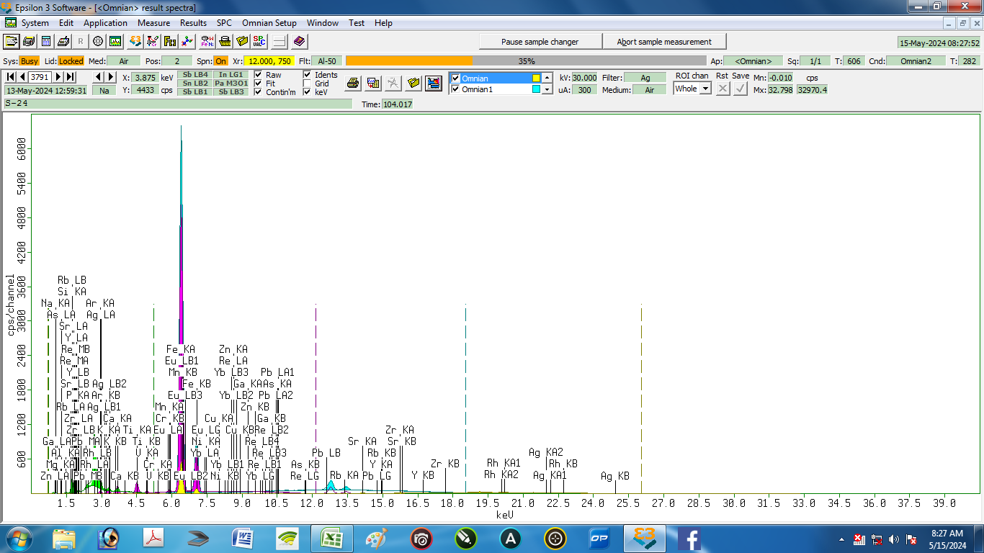

 | Nama Sampel : |  | S-24 |  |  | Tanggal analisa: |  | 13-May-24
 | Costumer: | Zelika |  |  |  | Analis: | Herawati desi Putri
 | Email:
 | Elemen |  |  | Geology |  |  | Oxides |  |  | LIBS Results (S24)
 | Compound | Conc | Unit | Compound | Conc | Unit | Compound | Conc | Unit | Element | Conc % | Unit
1 | Ag | 1.042 | % | Ag | 0.557 | % | Ag2O | 0.592 | % | Ag | 0.624 | % | 0.418
2 | Al | 10.139 | % | Al2O3 | 12.437 | % | Al2O3 | 12.346 | % | Al | 6.509 | % | 3.630
3 | As | 0.004 | % | As | 0.002 | % | As2O3 | 0.002 | % | As | 0.024 | % | 0.020
4 |  |  |  |  |  |  |  |  |  | Ba | 0.466 | % | 0.466
5 |  |  |  |  |  |  |  |  |  | Br | 0.003 | % | 0.003
6 | Ca | 3.498 | % | CaO | 2.532 | % | CaO | 2.504 | % | Ca | 6.905 | % | 3.407
7 |  |  |  |  |  |  |  |  |  | Cl | 0.840 | % | 0.840
8 | Cr | 0.034 | % | Cr | 0.017 | % | Cr2O3 | 0.025 | % | Cr | 0.144 | % | 0.110
9 | Cu | 0.033 | % | Cu | 0.014 | % | CuO | 0.017 | % | Cu | 0.035 | % | 0.002
10 | Eu | 0.211 | % | Pb | 0.015 | % | Eu2O3 | 0.116 | % | Eu | 0.046 | % | 0.165
11 | Fe | 33.497 | % | Fe2O3 | 22.119 | % | Fe2O3 | 21.827 | % | Fe | 37.722 | % | 4.225
12 | Ga | 0.019 | % | Ga | 0.008 | % | Ga2O3 | 0.011 | % | Ga | 0.002 | % | 0.017
13 |  |  |  |  |  |  |  |  |  | In | 0.106 | % | 0.106
14 | K | 2.87 | % | K2O | 1.839 | % | K2O | 1.819 | % | K | 1.886 | % | 0.984
15 |  |  |  |  |  |  |  |  |  | Li | 0.051 | % | 0.051
16 | Mg | 0.791 | % | MgO | 0.886 | % | MgO | 0.88 | % | Mg | 6.172 | % | 5.381
17 | Mn | 0.204 | % | Mn | 0.096 | % | MnO | 0.122 | % | Mn | 1.568 | % | 1.364
18 | Na | 0 | % | Na2O | 0 | % | Na2O | 0 | % | Na | 0.034 | % | 0.034
19 | Ni | 0.023 | % | Ni | 0.009 | % | NiO | 0.011 | % | Ni | 0.029 | % | 0.006
20 | P | 2.858 | % | P2O5 | 3.623 | % | P2O5 | 3.587 | % | P | 0.971 | % | 1.887
21 | Pb | 0.036 | % | Re | 0 | % | Re | 0 | % | Pb | 0.250 | % | 0.214
22 | Rb | 0.071 | % | Rb | 0.029 | % | Rb2O | 0.031 | % | Rb | 0.014 | % | 0.057
23 | Re | 0 | % | Yb | 0 | % | PbO | 0.016 | % | Re | 0.000 | % | 0.000
24 | Si | 41.839 | % | SiO2 | 54.334 | % | SiO2 | 53.877 | % | Si | 32.057 | % | 9.782
25 | Sr | 0.089 | % | Sr | 0.037 | % | SrO | 0.043 | % | Sr | 0.227 | % | 0.138
26 | Ti | 2.346 | % | Ti | 1.177 | % | TiO2 | 1.94 | % | Ti | 2.275 | % | 0.071
 | V | 0.079 | % | V | 0.039 | % | V2O5 | 0.068 | % | V | 0.351 | % | 0.272
 | Y | 0.023 | % | Y | 0.009 | % | Y2O3 | 0.012 | % | Y | 0.004 | % | 0.019
 | Yb | 0 | % | Eu | 0.102 | % | Yb2O3 | 0 | % | Yb | 0.000 | % | 0.000
 | Zn | 0.11 | % | Zn | 0.045 | % | ZnO | 0.056 | % | Zn | 0.584 | % | 0.474
 | Zr | 0.182 | % | Zr | 0.075 | % | ZrO2 | 0.099 | % | Zr | 0.101 | % | 0.081

 | Ket. | Element: | dihitung sebagai unsur
 |  | Geology : keadaan alami sampel
 |  | Oxides : dihitung sebagai oksida

